Содержание
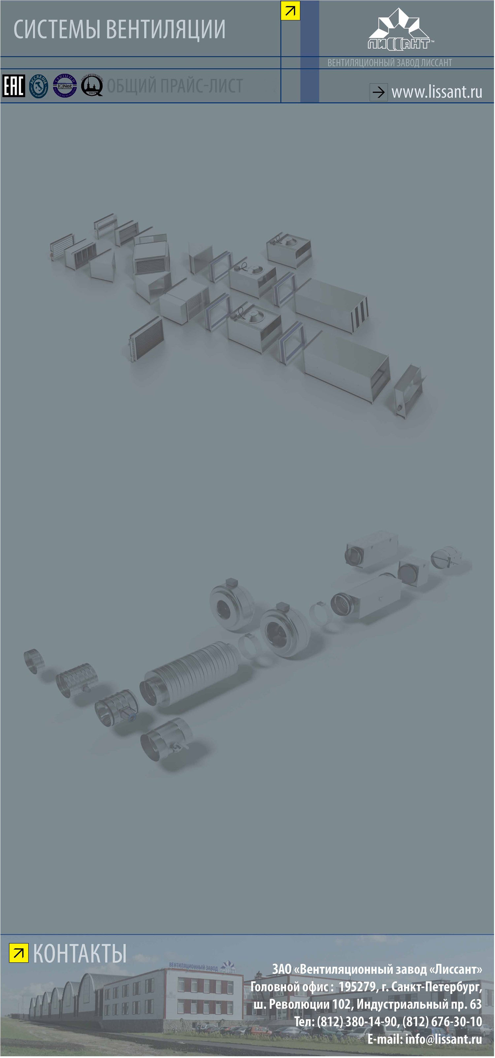
Сварная вентиляция

ВЕНТИЛЯТОРЫ

Энергоэффективные канальные вентиляторы
• Вентиляторы ВКК ЕС, ВКП ЕС >>
Канальные вентиляторы
• Круглые канальные вентиляторы ВКК АС >>
• Прямоугольные канальные вентиляторы ВКП АС>>
• Прямоугольные канальные вентиляторы ВКПН АС >>
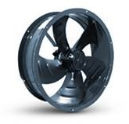

Крышные вентиляторы
• Крышные вентиляторы общего и специсполнения ВКР>>
Батутные вентиляторы
• Батутные вентиляторы ВР-БУ, ВР-БС, ВР-БШ>>
Радиальные вентиляторы
• Радиальные вентиляторы среднего и низкого давления общего и специсполнения>>
Осевые вентиляторы
• Осевые вентиляторы ВО>>
• Осевые вентиляторы подпора ВО 25-188, ВО 30-160>>
Вентиляторы дымоудаления
• Радиальные вентиляторы дымоудаления среднего давления ВР 280-46 ДУ>>
• Радиальные вентиляторы дымоудаления низкого давления ВР 86-77 ДУ>>
• Крышные вентиляторы дымоудаления ВКР ДУ>>

ВОЗДУХОВОДЫ И ФАСОННЫЕ ЭЛЕМЕНТЫ
Общеобменная вентиляция
• Прямоугольные воздуховоды>>
• Прямоугольные фасонные элементы>>
• Круглые фасонные элементы>>
• Круглые прямошовные воз-ды>>
Сварная вентиляция
• Сварные воздуховоды прямоугольного сечения>>

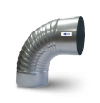

Круглые навивные воз-ды>>

ДЕТАЛИ СИСТЕМ ВЕНТИЛЯЦИИ
• Узлы прохода>>
• Шумоглушители>>
• Детали систем вентиляции (принадлежности)>>
• Вентиляционные клапаны>>
• Дроссель-клапаны>>
• Рекуператоры>>

ВОЗДУХОРАСПРЕДЕЛИТЕЛИ
• Решетки вентиляционные РВ1, РВ2, РВр1, РВр2>>
• Решетки вентиляционные РН>>
• Решетки переточные РП>>
• Диффузоры ДП, ДПр, КВ, КП>>
• Решетки ДЩ, ДЩр>>

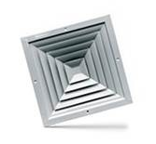

ПРОТИВОПОЖАРНЫЕ КЛАПАНЫ
• Клапаны огнезадерживающие круглые КОЗК>>
• Клапаны огнезадерживающие прямоугольные КОЗП>>
• Клапаны дымоудаления КД>>

ФИЛЬТРЫ
• Фильтры для прямоугольных каналов ФВП>>
• Фильтры для круглых каналов ФВК>>
• Фильтры ячейковые карманные ФЯК>>

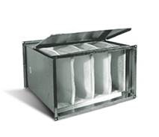

КАНАЛЬНЫЕ НАГРЕВАТЕЛИ
• Канальные электрические нагреватели для круглых воздуховодов НК>>
• Канальные электрические нагреватели для прямоугольных воздуховодов НП>>
• Водяные нагреватели для прямоугольных воздуховодов ВНП>>

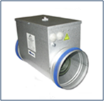

ПРИНАДЛЕЖНОСТИ
• Гибкие вставки ВГ для вентиляторов ВКП, ВКК, ВР, ВО>>

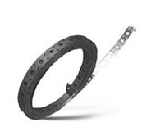
• Принадлежности для монтажа>>

ПРИБОРЫ АВТОМАТИКИ
• Приборы автоматики>>
• Смесительные узлы>>
• Щиты управления>>

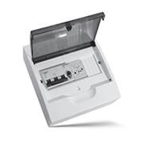

ВКК ЕС, ВКПН ЕС
Цены действительны с 10.02.2016 г.
ЭНЕРГОЭФФЕКТИВНЫЕ КРУГЛЫЕ КАНАЛЬНЫЕ ВЕНТИЛЯТОРЫ ВКК ЕС
Модель вентилятора |  | Мощность двигателя, кВт | Частота вращ. э/дв., об/мин | Макс. производ-ть Q, м³/ч | Макс. давление P max, Па | Цена с НДС, руб.
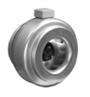 | ВКК 160 ЕС | 0.30 | 3300 | 990 | 550 | 21,554
 | ВКК 200 ЕС | 0.40 | 3300 | 1280 | 690 | 21,397
 | ВКК 250 ЕС | 0.75 | 2970 | 1390 | 690 | 21,791
 | ВКК 315 ЕС | 0.48 | 3000 | 1900 | 830 | 33,301
 | ВКК 355 ЕС | 0.50 | 1600 | 1670 | 430 | 37,578
ЭНЕРГОЭФФЕКТИВНЫЕ ПРЯМОУГОЛЬНЫЕ КАНАЛЬНЫЕ ВЕНТИЛЯТОРЫ ВКП ЕС
Модель вентилятора |  | Мощность двигателя, кВт | Частота вращ. э/дв., об/мин | Макс. производ-ть Q, м³/ч | Макс. давление P max, Па | Цена с НДС, руб.
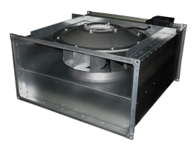 | ВКПН ЕС 50-30 | 0.5 | 3000 | 2800 | 880 | 57,882
 | ВКПН ЕС 60-30 | 0.7 | 2800 | 3700 | 970 | 62,080
 | ВКПН ЕС 60-35 | 1.5 | 2850 | 5400 | 1220 | 96,127
 | ВКПН ЕС 70-40 | 2.5 | 2800 | 7600 | 1470 | 99,475
 | ВКПН ЕС 80-50 | 3.2 | 2530 | 9100 | 1620 | 108,850
 | ВКПН ЕС 100-50** | 6.0 | 2200 | 12500 | 1730 | 157,421
Вентиляторы ЕС-серии комплектуются: встроенным электронным блоком управления, встроенным регулятором скорости, дистанционным пультом управления, паспортом и схемами подключения.
Сертификат соответствия РОСС RU.СЛ23.Н00237 от 14.04.2010 г.
Санитарно-Эпидемиологическое заключение № 78.01.06.486.П.021839.12.09 от 28.12.2009 г.
 | *Указанные цены не являются публичной офертой и могут отличаться от действующих. Пожалуйста, уточняйте цены у менеджеров Коммерческих служб! **Уточняйте срок изготовления ВКПН ЕС 100-50 у менеджера.
 |  |  |  | << НАЗАД К СОДЕРЖАНИЮ

LPF ЕС
Цены действительны с 02.11.2015 г.
ЭНЕРГОСБЕРЕГАЮЩАЯ ВЕНТИЛЯЦИЯ
Вентиляторы серии LPF для многоблочных вентустановок
Модель вентилятора |  | Мощность двигателя, кВт | Частота вращ. э/дв., об/мин | Макс. производ-ть Q, м³/ч | Макс. давление P max, Па | Цена с НДС, руб.
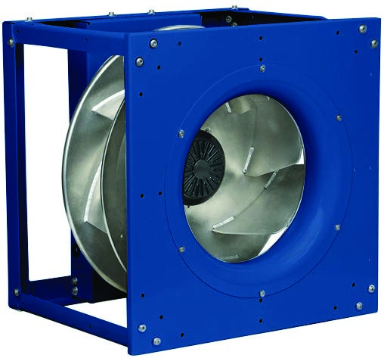 | LPF 250-1,0 ЕС | 0.5 | 3000 | 2800 | 880 | 47,517
 | LPF 280-1,0 ЕС | 0.7 | 2800 | 3700 | 970 | 50,964
 | LPF 315-1,5 ЕС | 1.5 | 2850 | 5400 | 1220 | 78,915
 | LPF 355-1,5 ЕС | 2.5 | 2800 | 7600 | 1470 | 81,663
 | LPF 400-1,5 ЕС | 3.2 | 2530 | 9100 | 1620 | 89,360
 | LPF 450-5,0 ЕС | 5.1 | 2640 | 12500 | 1960 | 119,532
 | LPF 500-5,0 ЕС | 5.5 | 2640 | 12500 | 1960 | 129,234
Вентиляторы ЕС-серии комплектуются: встроенным электронным блоком управления, встроенным регулятором скорости, дистанционным пультом управления, паспортом и схемами подключения.
Санитарно-Эпидемиологическое заключение № 78.01.06.486.П.021839.12.09 от 28.12.2009 г.
 | *Указанные цены не являются публичной офертой и могут отличаться от действующих. Пожалуйста, уточняйте цены у менеджеров Коммерческих служб!
 |  |  | << НАЗАД К СОДЕРЖАНИЮ

ВКК АС
Цены действительны с 10.02.2016 г.
КРУГЛЫЕ КАНАЛЬНЫЕ ВЕНТИЛЯТОРЫ ВКК
Модель вентилятора |  | Мощность двигателя, кВт | Частота вращ. э/дв., об/мин | Макс. производ-ть Q, м³/ч | Макс. давление P max, Па | Цена с НДС, руб. | Регулятор скорости (рекомендуемый)
 |  |  |  |  |  |  | Модель | Цена с НДС, руб
 | ВКК 100 | 0.082 | 2300 | 250 | 310 | 5,032 | СРМ-1 | 3,229
 |  |  |  |  |  |  | СРС-1 | 3,370
 | ВКК 125 | 0.082 | 2300 | 320 | 310 | 5,043 | СРМ-1 | 3,229
 |  |  |  |  |  |  | СРС-1 | 3,370
 | ВКК 160 | 0.085 | 2700 | 700 | 420 | 5,845 | СРМ-1 | 3,229
 |  |  |  |  |  |  | СРС-1 | 3,370
 | ВКК 200 | 0.135 | 2650 | 950 | 500 | 6,556 | СРМ-2 | 3,329
 |  |  |  |  |  |  | СРС-2 | 3,432
 | ВКК 250 | 0.135 | 2650 | 950 | 500 | 7,059 | СРМ-2 | 3,329
 |  |  |  |  |  |  | СРС-2 | 3,432
 | ВКК 315 | 0.225 | 2700 | 1800 | 700 | 10,302 | СРМ-2 | 3,329
 |  |  |  |  |  |  | СРС-2 | 3,432
 | ВКК 355 | 0 ,190 | 1400 | 2500 | 550 | 23,400 | СРМ-2 | 3,329
 |  |  |  |  |  |  | СРС-2 | 3,432
 | *Указанные цены не являются публичной офертой и могут отличаться от действующих. Пожалуйста, уточняйте цены у менеджеров Коммерческих служб!
 |  |  |  |  | << НАЗАД К СОДЕРЖАНИЮ

ВКП АС
Цены действительны с 24.02.2016 г.
ПРЯМОУГОЛЬНЫЕ КАНАЛЬНЫЕ ВЕНТИЛЯТОРЫ ВКП
Модель вентилятора |  | Мощность двигателя, кВт | Частота вращ. э/дв., об/мин | Макс. производ-ть Q, м³/ч | Макс. давление P max, Па | Цена с НДС, руб.

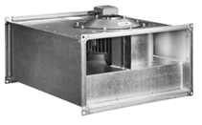 | ВКП-40-20-4Е (220В) | 0.33 | 1280 | 1200 | 250 | 14,990
 | ВКП-40-20-4D (380В) | 0.33 | 1270 | 1200 | 250 | 14,730
 | ВКП-50-25-4Е (220В) | 0.51 | 1320 | 1600 | 300 | 20,428
 | ВКП-50-25-4D (380В) | 0.49 | 1300 | 1800 | 310 | 20,196
 | ВКП-50-25-6Е (220В) | 0.27 | 900 | 1350 | 110 | 20,447
 | ВКП-50-25-6D (380В) | 0.30 | 930 | 1500 | 120 | 20,196
 | ВКП 50-30-4Е (220В) | 0.90 | 1330 | 2500 | 390 | 24,527
 | ВКП 50-30-4D (380В) | 0.87 | 1400 | 2450 | 410 | 24,154
 | ВКП 50-30-6Е (220В) | 0.32 | 890 | 1420 | 125 | 24,414
 | ВКП 50-30-6D (380В) | 0.32 | 910 | 1590 | 140 | 24,154
 | ВКП 60-30-4Е (220В) | 1.60 | 1360 | 2700 | 420 | 34,561
 | ВКП 60-30-4D (380В) | 1.70 | 1360 | 3500 | 450 | 34,059
 | ВКП 60-30-6Е (220В) | 0.45 | 900 | 2470 | 230 | 34,289
 | ВКП 60-30-6D (380В) | 0.45 | 900 | 2470 | 230 | 34,059
 | ВКП 60-35-4Е (220В) | 2.30 | 1360 | 4300 | 610 | 45,628
 | ВКП 60-35-4D (380В) | 2.20 | 1360 | 4200 | 620 | 44,893
 | ВКП 60-35-6Е (220В) | 0.72 | 870 | 2900 | 260 | 40,279
 | ВКП 70-40-4D (380В) | 3.50 | 1340 | 5600 | 790 | 52,286
 | ВКП 70-40-6D (380В) | 1.15 | 810 | 4500 | 300 | 42,994
 | ВКП 80-50-4D (380В) | 4.80 | 1400 | 6500 | 1000 | 94,949
 | ВКП 80-50-6D (380В) | 2.80 | 870 | 6900 | 430 | 85,222
 | ВКП 100-50-6D (380В) | 1.80 | 1000 | 8890 | 650 | 101,749

ПРЯМОУГОЛЬНЫЕ КАНАЛЬНЫЕ ВЕНТИЛЯТОРЫ ВКП серии Z
Модель вентилятора |  | Мощность двигателя, кВт | Частота вращ. э/дв., об/мин | Макс. производ-ть Q, м³/ч | Макс. давление P max, Па | Цена с НДС, руб.

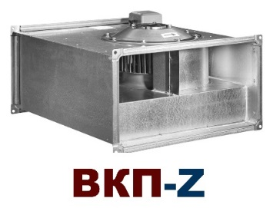 | ВКП Z 40-20-4D (380В) | 240 | 0.31 | 1230 | 1300 | 19,512
 | ВКП Z 40-20-4E (220В) | 225 | 0.29 | 1260 | 1000 | 20,412
 | ВКП Z 50-25-4D (380В) | 310 | 0.56 | 1270 | 1700 | 24,034
 | ВКП Z 50-25-4E (220В) | 290 | 0.51 | 1250 | 1600 | 40,155
 | ВКП Z 50-30-4D (380В) | 360 | 0.93 | 1380 | 2500 | 26,981
 | ВКП Z 50-30-4E (220В) | 355 | 0.78 | 1230 | 2100 | 28,358
 | ВКП Z 60-30-4D (380В) | 460 | 1.50 | 1310 | 3500 | 40,155
 | ВКП Z 60-30-4E (220В) | 450 | 1.15 | 1210 | 2800 | 41,875
 | ВКП Z 60-35-4D (380В) | 590 | 2.50 | 1300 | 4800 | 49,203
 | ВКП Z 60-35-4E (220В) | 570 | 2.30 | 1290 | 4100 | 58,756
 | ВКП Z 70-40-4D (380В) | 790 | 3.70 | 1320 | 6000 | 90,421
 | ВКП Z 70-40-6D (380В) | 380 | 1.10 | 790 | 4000 | 56,607
 | ВКП Z 80-50-4D (380В) | 1000 | 5.70 | 1140 | 8000 | 101,844
 | ВКП Z 80-50-6D (380В) | 470 | 2.7 | 830 | 7000 | 94,885
 | ВКП Z 100-50-4D (380В) | 1200 | 4.9 | 1180 | 6100 | 111,067
 | ВКП Z 100-50-6D (380В) | 600 | 3.75 | 840 | 8300 | 112,809
 |  |  |  | << НАЗАД К СОДЕРЖАНИЮ

ВКПН АС
Цены действительны с 10.02.2016 г.
ПРЯМОУГОЛЬНЫЕ КАНАЛЬНЫЕ ВЕНТИЛЯТОРЫ С НАЗАД ЗАГНУТЫМИ ЛОПАТКАМИ ВКПН АС
Модель вентилятора |  | Мощность двигателя, кВт | Частота вращ. э/дв., об/мин | Макс. производ-ть Q, м³/ч | Макс. давление P max, Па | Цена с НДС, руб.

 | ВКПН 40-20-2Е (220) | 650 | 0.20 | 2470 | 1300 | 11,876
 | ВКПН 50-25-2Е (220) | 750 | 0.25 | 2400 | 1250 | 14,528
 | ВКПН 50-30-2Е (220) | 730 | 0.25 | 2500 | 1250 | 15,169
 | ВКПН 60-30-4D (380) | 380 | 0.36 | 1300 | 2450 | 24,715
 | ВКПН 60-30-4Е (220) | 360 | 0.36 | 1270 | 2250 | 24,998
 | ВКПН 60-35-4D (360) | 570 | 0.87 | 1400 | 3250 | 33,332
 | ВКПН 60-35-4Е (220) | 550 | 0.90 | 1330 | 3150 | 33,750
 | ВКПН 70-40-4D (360) | 750 | 0.87 | 1400 | 5000 | 36,715
 | ВКПН 80-50-4D (360) | 820 | 1.56 | 1330 | 6750 | 69,984
 | ВКПН 100-50-4D (360) | 1380 | 4.80 | 1400 | 13500 | 101,865
 | *Указанные цены не являются публичной офертой и могут отличаться от действующих. Пожалуйста, уточняйте цены у менеджеров Коммерческих служб!
 |  |  |  | << НАЗАД К СОДЕРЖАНИЮ

ВКР
Цены действительны с 17.02.2016 г.
МОДЕРНИЗИРОВАННЫЙ ВЕНТИЛЯТОРЫ КРЫШНЫЕ РАДИАЛЬНЫЕ (ВКР-М)
Модель вентилятора |  | Частота вращ. э/дв., об/мин | D рабочего колеса | Мощность двигателя, кВт | Q max, м3/ч | Общего назначения
 |  |  |  |  |  | Цена с НДС, руб.
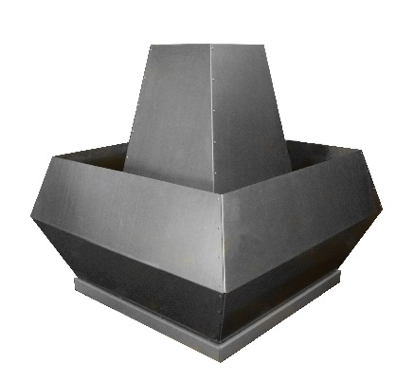 | ВКР-М-5,6 | 1000 | 1,0Дн | 2.2 | 7,000 | 40,050
 |  | 1500 | 1,0Дн | 3.0 | 10,000 | 41,288
 | ВКР-М-6,3 | 1000 | 1,0Дн | 2.2 | 10,000 | 41,871
 |  | 1500 | 1,0Дн | 5.5 | 14,000 | 50,201
 | ВКР-М-7,1 | 750 | 1,0Дн | 1.1 | 16,000 | 103,375
 |  | 1000 | 1,0Дн | 3.0 | 20,000 | 108,188
 |  | 1500 | 1,0Дн | 11.0 | 30,000 | 113,226
 | ВКР-М-8,0 | 1000 | 1,0Дн | 5.5 | 26,000 | 84,668
 |  | 1500 | 1,0Дн | 18.5 | 40,000 | 120,659
 | ВКР-М-9,0 | 750 | 1,0Дн | 4.0 | 32,000 | 113,692
 |  | 1000 | 1,0Дн | 11.0 | 42,000 | 119,888
 | ВКР-М-10,0 | 750 | 1,0Дн | 11.0 | 40,000 | 124,884
 |  | 1000 | 1,0Дн | 18.5 | 60,000 | 166,422
ВЕНТИЛЯТОРЫ КРЫШНЫЕ СПЕЦИАЛЬНОГО ИСПОЛНЕНИЯ
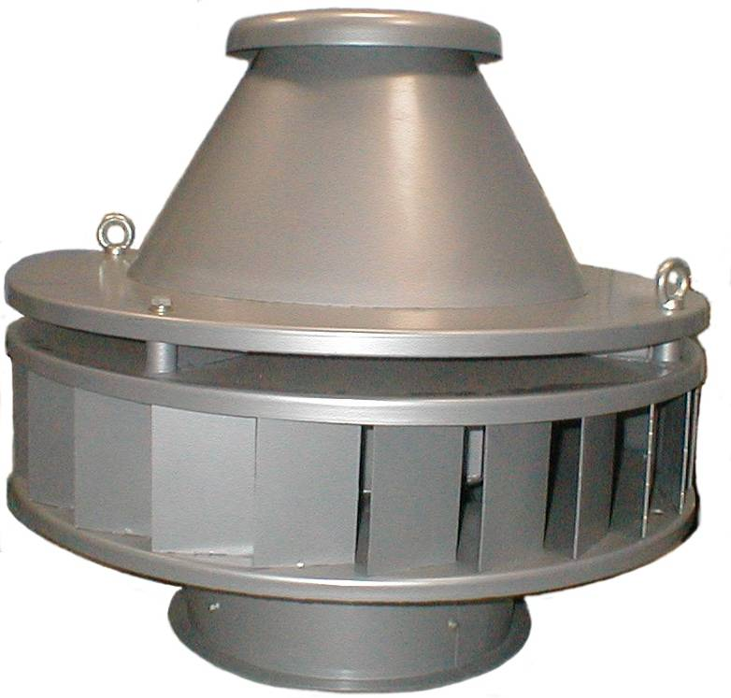 | Вентиляторы крышные радиальные ВКР

 | Марка вентилятора | Об/мин | D рабочего колеса | кВт | Взрывозащищенный В1 Цена с НДС, руб.
 | ВКР-4,0 | 1000 | 1,0Дн | 0.37 | 38,586
 | ВКР-5,0 | 1000 | 1,0Дн | 0.75 | 46,041
 | ВКР-6,3 | 1000 | 1,0Дн | 2.20 | 61,475
 |  |  | 1,1Дн | 3.00 | 76,134
 |  | 1500 | 1,0Дн | 5.50 | 73,765
 |  |  | 1,05Дн | 7.50 | 91,880
 | ВКР-8,0 | 750 | 1,0Дн | 3.00 | 98,482
 |  | 1000 | 1,0Дн | 5.50 | 114,741
 |  |  | 1,0Дн | 7.50 | 122,783
 |  |  | 1,05Дн | 7.50 | 141,201
 |  |  | 1.1Дн | 11.00 | 159,453
 |  | 1500 | 1,0Дн | 18.50 | 180,523
 |  |  | 1.05Дн | 22.00 | 191,641
 | ВКР-10,0 | 750 | 1,0Дн | 5.50 | 128,556
 |  |  | 1,0Дн | 7.50 | 164,675
 |  | 1000 | 1,0Дн | 15.00 | 162,889
 |  |  | 1,0Дн | 18.50 | 203,073
 |  | 750 | 1,0Дн | 18.50 | 281162
ВЕНТИЛЯТОРЫ КРЫШНЫЕ МАЛОРАСХОДНЫЕ ОБЩЕГО ИСПОЛНЕНИЯ
Марка вентилятора |  | P max, Па | N, кВт | n, об/мин | Q max, м3/ч | Общего назначения Цена с НДС, руб.
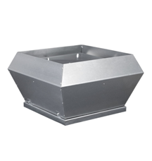 | ВКМ- 2,25-2Е | 480 | 0.15 | 2800 | 1100 | 17,087
 | ВКМ- 2,8-2Е | 580 | 0.25 | 2500 | 1800 | 21,232
 | ВКМ- 3,1-4D | 185 | 0.15 | 1400 | 1700 | 28,879
 | ВКМ- 3,1-4E | 200 | 0.14 | 1370 | 1650 | 28,908
 | ВКМ- 3,55-4D | 275 | 0.22 | 1380 | 2200 | 34,924
 | ВКМ- 3,55-4E | 250 | 0.22 | 1360 | 2200 | 34,924
 | ВКМ- 4- 4D | 400 | 0.54 | 1350 | 4100 | 32,843
 | ВКМ- 4- 4Е | 380 | 0.56 | 1350 | 4100 | 33,658
 | ВКМ- 4,5-4D | 400 | 0.69 | 1280 | 5100 | 43,545
 | ВКМ- 4,5-4E | 450 | 0.83 | 1340 | 5600 | 41,848
 | ВКМ- 5- 4D | 490 | 1.56 | 1330 | 6600 | 63,249
 | ВКМ- 5,6-4D | 690 | 1.8 | 1250 | 10310 | 79,281
 | ВКМ- 6,3-4D | 900 | 4.8 | 1400 | 13700 | 115,944
 | ВКМ- 6,3-6D | 420 | 1.2 | 900 | 9500 | 105,440
Сертификат соотв. № РОСС RU.СЛ23.Н00035 от 10.04.07 г.; Разрешение на применение ФС по ЭТАН №РРС 00-23558 от 15.02.07 г.

ИСПОЛНЕНИЯ КРЫШНЫХ ВЕНТИЛЯТОРОВ:
О/н - общее назначение (корпус и рабочее колесо - углеродистая сталь с высококачественным полимерным покрытием,конфузор - оцинкованная сталь);
В1 - взрывозащищенный из разнородных металлов (корпус - углеродистая сталь с полимерным покрытием, AL РК и конфузор, электродвигатель - взрывозащищенный)

 | *Указанные цены не являются публичной офертой и могут отличаться от действующих. Пожалуйста, уточняйте цены у менеджеров Коммерческих служб!
 |  |  |  |  | << НАЗАД К СОДЕРЖАНИЮ

Аксессуары ВКР_ВКМ
Цены действительны с 01.03.2016 г.
АКСЕССУАРЫ ДЛЯ КРЫШНЫХ ВЕНТИЛЯТОРОВ
Стаканы для крышных вентиляторов
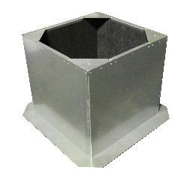 | Стаканы под вентиляторы ВКМ |  |  | Стаканы под вентиляторы ВКР-М
 | Модель стакана | Цена с НДС, руб. |  | Модель стакана | Цена с НДС, руб.
 | СТм-ВКМ-2,25 | 7,419 |  | Стакан СТ-200-5,0-С | 16,636
 | СТм-ВКМ-2,8; 3,1 | 9,864 |  | Стакан СТ-200-5,6-С | 17,793
 | СТм-ВКМ-3,55; 4 | 13,173 |  | Стакан СТ-200-6,3-С | 19,067
 | СТм-ВКМ-4,5; 5 | 15,122 |  | Стакан СТ-200-7,1-С | 20,681
 | СТм-ВКМ-5,6; 6,3 | 19,297 |  | Стакан СТ-200- 8,0-С | 23,528
 | Стаканы под вентиляторы с шумоглушителем ВКМ |  |  | Стакан СТ-200- 9,0-С | 25,403
 | Модель | Цена с НДС, руб. |  | Стакан СТ-200-10,0-С | 28,456
 | СТм-Ш-ВКМ-2,25 | 14,096 | 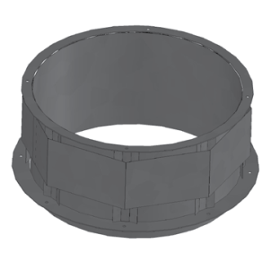 | Стаканы под вентиляторы ВКР
 | СТм-Ш-ВКМ-2,8; 3,1 | 18,742 |  | Модель стакана | Цена с НДС, руб.
 | СТм-Ш-ВКМ-3,55; 4 | 25,030 |  | Стакан ВКР-3,15 грунт | 3,729
 | СТм-Ш-ВКМ-4,5; 5 | 28,731 |  | Стакан ВКР-3,15 ДУ | 4,158
 | СТм-Ш-ВКМ-5,6; 6,3 | 36,665 |  | Стакан ВКР-3,15 ДУ h=2м | 11,791
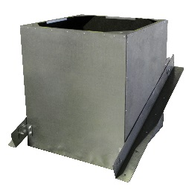 | Стакан под угловую кровлю |  |  | Стакан ВКР-4,0; 5,0; 6,3 грунт | 5,624
 | Модель | Цена с НДС, руб. |  | Стакан ВКР-4,0; 5,0; 6,3 ДУ | 6,213
 | СТм-У-ВКМ-2,25 | 8,161 |  | Стакан ВКР-4,0; 5,0; 6,3 ДУ h=2м | 18,019
 | СТм-У-ВКМ-2,8; 3,1 | 10,851 |  | Стакан ВКР-8,0 грунт | 8,217
 | СТм-У-ВКМ-3,55; 4 | 14,491 |  | Стакан ВКР-8,0 ДУ | 8,993
 | СТм-У-ВКМ-4,5; 5 | 16,634 |  | Стакан ВКР-8,0 ДУ h=2м | 24,936
 | СТм-У-ВКМ-5,6; 6,3 | 21,228 |  | Стакан ВКР-10,0 грунт | 9,606
 | Поддон для ВКР |  |  | Стакан ВКР-10,0 ДУ | 10,501
 | Модель | Цена с НДС, руб. |  | Стакан ВКР-10,0 ДУ h=2м | 29,209
 | Поддон ВКР - 3,15 грунт | 1313 |  | Стакан ВКР -12,5 грунт | 11,517
 | Поддон ВКР- 4,0;5,0;6,3 грунт | 1811 |  | Стакан ВКР -12,5 ДУ | 12,559
 | Поддон ВКР -8,0 грунт | 2462 |  | Стакан ВКР -12,5 ДУ h=2м | 34,389
 | Поддон ВКР -10,0 грунт | 2998
 | Поддон ВКР - 12,5 грунт | 3613
Клананы и поддоны для ВКР
 | Переход для вентиляторов ВКМ |  |  | Клапаны обратные для ВКР
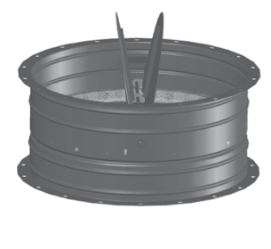
 | Модель | Цена с НДС, руб. |  | Модель | Цена с НДС, руб.
 | Переход ПСм-ВКМ-2,25 | 1502 |  | Клапаны обратные для ВКР-10 | 2,703
 | Переход ПСм-ВКМ- 2,8;3,1 | 1999 |  | Клапаны обратные для ВКР - 12,5 | 3,221
 | Переход ПСм-ВКМ-3,55; 4,0 | 2896 |  | Клапаны обратные для ВКР - 4,0 | 1,428
 | Переход ПСм-ВКМ- 4,5;5,0 | 3444 |  | Клапаны обратные для ВКР - 5,0 | 1,512
 | Переход ПСм-ВКМ- 5,6;6,3 | 4969 |  | Клапаны обратные для ВКР -6,3 | 1,743
 |  |  |  | Клапаны обратные для ВКР -8,0 | 2,352
 | *Указанные цены не являются публичной офертой и могут отличаться от действующих. Пожалуйста, уточняйте цены у менеджеров Коммерческих служб!
 |  |  |  | << НАЗАД К СОДЕРЖАНИЮ

ВР-БУ, ВР-БС, ВР-БШ
Цены действительны с 10.02.2016 г.
ВЕНТИЛЯТОРЫ БАТУТНЫЕ
Модель вентилятора |  | Мощность двигателя, кВт | Частота вращ. э/дв., об/мин | Макс. производ-ть Q, м³/ч | Макс. давление P max, Па | Цена с НДС, руб.

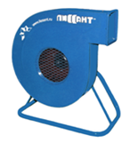 | ВР-3,15 БУ (220В) | 0.75 | 2790 | 600 | 1600 | 18,296
 |  | 1.1 |  | 1000 | 1950 | 18,397
 | ВР-3,15 БС (220В) | 1.1 | 2790 | 1600 | 2300 | 18,280
 |  | 1.5 |  | 1800 | 2300 | 22,183
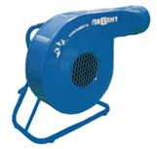 | ВР-3,15 БШ (220В) | 1.5 | 3000 | 2000 | 2400 | 21,293
 |  | 2.2 |  | 2500 | 2490 | 21,332
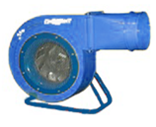 | ВБСН-4,1 У (220В) | 1.1 | 2790 | 2100 | 2250 | 27,066
 | ВБСН-4,1 (220В) | 1.5 | 2790 | 2500 | 2490 | 31,291
 |  | 2.2 |  | 2600 | 2490 | 31,439
ВЕНТИЛЯТОРЫ ДУТЬЕВЫЕ (ВЫСОКОГО ДАВЛЕНИЯ)
Модель вентилятора |  | Мощность двигателя, кВт | Частота вращ. э/дв., об/мин | Макс. производ-ть Q, м³/ч | Макс. давление P max, Па | Цена с НДС, руб.

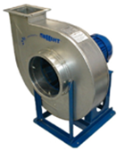 | ВДС-5,0 (380В) | 7.50 | 2910 | 1,70-2,30 | 4800-4700 | 48,547
 |  | 11.0 | 3000 | 2,30-3,40 | 4700-4500 | 55,805
Сертификат соответствия № РОСС RU.СЛ23.Н00035 от 10.04.2007 г.
 | *Указанные цены не являются публичной офертой и могут отличаться от действующих. Пожалуйста, уточняйте цены у менеджеров Коммерческих служб!
 |  |  |  | << НАЗАД К СОДЕРЖАНИЮ

ВО
Цены действительны с 10.02.2016г.
ВЕНТИЛЯТОРЫ ОСЕВЫЕ (СЕРИЯ 01)
Модель вентилятора |  | Мощность двигателя, кВт | Частота вращ. э/дв., об/мин | Макс. производ-ть Q, м³/ч | Макс. давление P max, Па | Цена с НДС, руб.

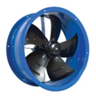 | ВО 200-4Е (220В) | 29 | 1460 | 490 | 52 | 4,676
 | ВО 250-4Е (220В) | 50 | 1380 | 1000 | 80 | 4,988
 | ВО 300-4Е (220В) | 90 | 1370 | 1900 | 60 | 5,300
 | ВО 350-4Е (220В) | 138 | 1370 | 2980 | 80 | 6,547
 | ВО 400-4Е (220В) | 180 | 1350 | 3700 | 160 | 7,170
 | ВО 450-4Е (220В) | 250 | 1380 | 4800 | 110 | 7,794
 | ВО 500-4Е (220В) | 420 | 1320 | 6950 | 160 | 10,911
 | ВО 500-4 (380В) | 450 | 1320 | 7000 | 170 | 10,911
 | ВО 560-4Е (220В) | 550 | 1310 | 8500 | 180 | 12,470
 | ВО 560-4 (380В) | 650 | 1300 | 8500 | 180 | 12,470
 | ВО 630-4E (220В) | 810 | 1315 | 12500 | 200 | 18,394
 | ВО 630-4 (380В) | 860 | 1365 | 13000 | 190 | 18,394
ВЕНТИЛЯТОРЫ ОСЕВЫЕ (СЕРИЯ 02)
Модель вентилятора |  | Мощность двигателя, кВт | Частота вращ. э/дв., об/мин | Макс. производ-ть Q, м³/ч | Макс. давление P max, Па | Цена с НДС, руб.

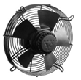 | ВО 200-4Е-02 (220В) | 29 | 1460 | 490 | 52 | 4,676
 | ВО 250-4Е-02 (220В) | 50 | 1380 | 1000 | 80 | 4,988
 | ВО 300-4Е-02 (220В) | 90 | 1370 | 1900 | 60 | 5,300
 | ВО 350-4Е-2 (220В) | 138 | 1370 | 2980 | 80 | 6,547
 | ВО 400-4Е-2 (220В) | 180 | 1350 | 3700 | 160 | 7,170
 | ВО 450-4Е-02 (220В) | 250 | 1380 | 4800 | 110 | 7,794
 | ВО 500-4Е-02 (220В) | 420 | 1320 | 6950 | 160 | 10,911
 | ВО 500-4-02 (380В) | 450 | 1320 | 7000 | 170 | 10,911
 | ВО 560-4Е-02 (220В) | 550 | 1310 | 8500 | 180 | 12,470
 | ВО 560-4-02 (380В) | 650 | 1300 | 8500 | 180 | 12,470
 | ВО 630-4Е-02 (220В) | 810 | 1315 | 12500 | 200 | 18,394
 | ВО 630-4-02 (380В) | 860 | 1365 | 13000 | 190 | 18,394
ВЕНТИЛЯТОРЫ ОСЕВЫЕ (СЕРИЯ 03)
Модель вентилятора |  | Мощность двигателя, кВт | Частота вращ. э/дв., об/мин | Макс. производ-ть Q, м³/ч | Макс. давление P max, Па | Цена с НДС, руб.

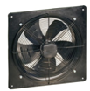 | ВО 200-4Е-03 (220В) | 29 | 1460 | 490 | 52 | 7,170
 | ВО 250-4Е-03 (220В) | 50 | 1380 | 1000 | 80 | 8,106
 | ВО 300-4Е-03 (220В) | 90 | 1370 | 1900 | 60 | 9,041
 | ВО 350-4Е-03 (220В) | 138 | 1370 | 2980 | 80 | 11,223
 | ВО 400-4Е-03 (220В) | 180 | 1350 | 3700 | 160 | 12,782
 | ВО 450-4Е-03 (220В) | 250 | 1380 | 4800 | 110 | 14,029
 | ВО 500-4Е-03 (220В) | 420 | 1320 | 6950 | 160 | 18,705
 | ВО 500-4-03 (380В) | 450 | 1320 | 7000 | 170 | 18,705
 | ВО 560-4Е-03 (220В) | 550 | 1310 | 8500 | 180 | 22,446
 | ВО 560-4-03 (380В) | 650 | 1300 | 8500 | 180 | 22,446
 | ВО 630-4Е-03 (220В) | 810 | 1315 | 12500 | 200 | 28,058
 | ВО 630-4-03 (380В) | 860 | 1365 | 13000 | 190 | 28,058
Гарантийный срок на осевые вентиляторы - 18 месяцев.
 | *Указанные цены не являются публичной офертой и могут отличаться от действующих. Пожалуйста, уточняйте цены у менеджеров Коммерческих служб!
 |  |  |  | << НАЗАД К СОДЕРЖАНИЮ

ВР 300-45, ВЦ 14-46, ВР 86-77
Цены действительны с 10.02.2016 г.
ВЕНТИЛЯТОРЫ РАДИАЛЬНЫЕ СРЕДНЕГО ДАВЛЕНИЯ ВР 300-45, ВЦ 14-46 ОБЩЕГО И СПЕЦИАЛЬНОГО НАЗНАЧЕНИЯ
Модель вентилятора |  | Частота вращ. э/дв., об/мин | D рабочего колеса | Мощность двигателя, кВт | ВР 300-45 (14-46)

 |  |  |  |  | Общепромышленные
 |  |  |  |  | ОН | К1 | К2 | Ж2 | К1Ж2
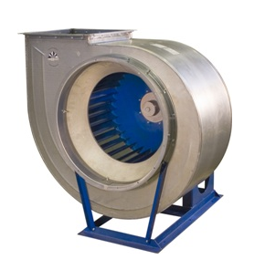 | ВР 300-45-2,0 | 1500 | 1,0Дн | 0.18 | 10,003 | 17,029 |  | 14,601
 |  |  | 1,0Дн | 0.25 | 10,185 | 17,738 |  | 15,383
 |  |  | 1,0Дн | 0.37 | 10,577 | 17,901 |  | 14,945
 |  | 3000 | 1,0Дн | 1.5 | 12,864 | 20,764 |  | 17,638
 |  |  | 1,0Дн | 2.2 | 14,138 | 24,248 |  | 17,639
 | BP 300-45-2,5 | 1500 | 1,0Дн | 0.55 | 12,166 | 21,624 |  | 17,047
 |  |  | 1,0Дн | 0.75 | 13,006 | 23,734 |  | 17,361
 |  | 3000 | 1,0Дн | 3.00 | 17,005 | 30,377 |  | 21,042
 |  |  | 1,0Дн | 4.00 | 19,813 | 34,077 |  | 24,838
 |  |  | 1,0Дн | 5.5 | 22,106 | 35,976 |  | 30,268
 | ВР 300-45-3,15 | 1000 | 1,0Дн | 0.37 | 13,689 | 27,267 |  | 17,672
 |  |  | 1,0Дн | 0.55 | 13,728 | 30,689 |  | 17,672
 |  |  | 1,0Дн | 0.75 | 14,568 | 31,009 |  | 19,501
 |  | 1500 | 1,0Дн | 1.5 | 15,692 | 34,137 |  | 18,480
 |  |  | 1,0Дн | 2.2 | 17,643 | 35,585 |  | 20,387
 | ВР 300-45-4,0 | 1000 | 1,0Дн | 1.1 | 19,917 | 43,910 |  | 24,987
 |  |  | 1,0Дн | 1.5 | 21,874 | 45,187 |  | 27,519
 |  |  | 1,0Дн | 2.2 | 24,252 | 48,622 |  | 34,547
 |  | 1500 | 1,0Дн | 4.00 | 25,793 | 49,569 |  | 30,280
 |  |  | 1,0Дн | 5.5 | 29,371 | 53,096 |  | 37,790
 |  |  | 1,0Дн | 7.5 | 37,194 | 63,056 |  | 43,295
 | ВЦ 14-46-5,0 | 1000 | 1,0Дн | 4.00 | 39,632 | 79,704 |  | 51,811
 |  |  | 1,0Дн | 5.5 | 43,801 | 83,163 |  | 66,158
 |  |  | 1,0Дн | 7.5 | 47,754 | 86,361 |  | 67,710
 |  | 1500 | 1,0Дн | 11.00 | 50,583 | 92,777 |  | 58,588
 |  |  | 1,0Дн | 15.00 | 67,498 | 111,239 |  | 90,779
 |  |  | 1,0Дн | 18.5 | 75,527 | 118,321 |  | 88,718
 |  |  | 1,0Дн | 22.00 | 89,023 | 132,561 |  | 118,014
 |  |  | 1,0Дн | 30.00 | 125,501 | 154,175 |  | 127,647
 | ВЦ 14-46-6,3 | 750 | 1,0Дн | 5.5 | 60,814 | 115,831 |  | 74,480
 |  |  | 1,0Дн | 7.5 | 74,495 | 125,797 |  | 98,289
 |  |  | 1,0Дн | 11.00 | 84,394 | 140,998 |  | 117,154
 |  | 1000 | 1,0Дн | 11.00 | 75,060 | 130,590 |  | 93,285
 |  |  | 1,0Дн | 15.00 | 85,913 | 139,815 |  | 103,252
 |  |  | 1,0Дн | 18.5 | 101,902 | 159,710 |  | 140,327
 |  |  | 1,0Дн | 22.00 | 123,814 | 180,960 |  | 155,651
Модель вентилятора |  | Частота вращ. э/дв., об/мин | D рабочего колеса | Мощность двигателя, кВт | ВР 300-45 (14-46)

 |  |  |  |  | Взрывозащищенные
 |  |  |  |  | В2 | В1 | В1Ж2 | ВК1 | ВК1Ж2
 | ВР 300-45-2,0 | 1500 | 1,0Дн | 0.25 | 24,191 | 21,133 |  | 29,347
 |  |  | 1,0Дн | 0.37 | 25,201 | 21,133 |  | 29,347
 |  | 3000 | 1,0Дн | 1.5 | 28,806 | 24,655 |  | 33,368
 |  |  | 1,0Дн | 2.2 | 28,806 | 29,723 |  | 38,437
 | BP 300-45-2,5 | 1500 | 1,0Дн | 0.55 | 29,449 | 23,417 |  | 34,217
 |  |  | 1,0Дн | 0.75 | 29,449 | 23,228 |  | 34,035
 |  | 3000 | 1,0Дн | 3.00 | 39,854 | 30,735 |  | 41,662
 |  |  | 1,0Дн | 4.00 | 40,253 | 37,549 |  | 48,870
 |  |  | 1,0Дн | 5.5 | 46,044 | 38,853 |  | 49,859
 | ВР 300-45-3,15 | 1000 | 1,0Дн | 0.37 | 32,748 | 24,319 |  | 41,109
 |  |  | 1,0Дн | 0.55 | 32,748 | 24,647 |  | 41,437
 |  |  | 1,0Дн | 0.75 | 34,072 | 27,029 |  | 44,006
 |  | 1500 | 1,0Дн | 1.5 | 34,072 | 27,025 |  | 44,006
 |  |  | 1,0Дн | 2.2 | 37,917 | 32,551 |  | 49,468
 | ВР 300-45-4,0 | 1000 | 1,0Дн | 1.1 | 40,120 | 31,467 |  | 55,800
 |  |  | 1,0Дн | 1.5 | 49,287 | 37,201 |  | 59,898
 |  |  | 1,0Дн | 2.2 | 50,925 | 44,454 |  | 67,253
 |  | 1500 | 1,0Дн | 4.00 | 56,344 | 44,071 |  | 66,915
 |  |  | 1,0Дн | 5.5 | 62,452 | 50,954 |  | 72,776
 |  |  | 1,0Дн | 7.5 | 82,921 | 76,703 |  | 101,876
 | ВЦ 14-46-5,0 | 1000 | 1,0Дн | 4.00 | 78,859 | 60,779 |  | 97,456
 |  |  | 1,0Дн | 5.5 | 99,452 | 87,277 |  | 124,789
 |  |  | 1,0Дн | 7.5 | 104,550 | 96,868 |  | 134,164
 |  | 1500 | 1,0Дн | 11.00 | 104,546 | 103,765 |  | 141,065
 |  |  | 1,0Дн | 15.00 | 125,723 | 128,043 |  | 165,884
 |  |  | 1,0Дн | 18.5 | 152,838 | 135,329 |  | 173,171
 |  |  | 1,0Дн | 22.00 | 157,760 | 144,476 |  | 183,641
 |  |  | 1,0Дн | 30.00 | 198,916 | 196,006 |  | 242,808
 | ВЦ 14-46-6,3 | 750 | 1,0Дн | 5.5 | 106,297 | 111,549 |  | 163,323
 |  |  | 1,0Дн | 7.5 | 142,673 | 123,317 |  | 175,309
 |  |  | 1,0Дн | 11.00 | 155,138 | 146,947 |  | 198,054
 |  | 1000 | 1,0Дн | 11.00 | 138,559 | 152,824 |  | 203,931
 |  |  | 1,0Дн | 15.00 | 140,892 | 142,442 |  | 194,445
 |  |  | 1,0Дн | 18.5 | 181,745 | 193,125 |  | 244,163
 |  |  | 1,0Дн | 22.00 | 257,646 | 246,281 |  | 301,418
ВЕНТИЛЯТОРЫ РАДИАЛЬНЫЕ НИЗКОГО ДАВЛЕНИЯ ВР 86-77 ОБЩЕГО И СПЕЦИАЛЬНОГО НАЗНАЧЕНИЯ
Модель вентилятора |  | Частота вращ. э/дв., об/мин | D рабочего колеса | Мощность двигателя, кВт | ВР 86-77м

 |  |  |  |  | Общепромышленные
 |  |  |  |  | ОН | К1 | К2 | Ж2 | К1Ж2
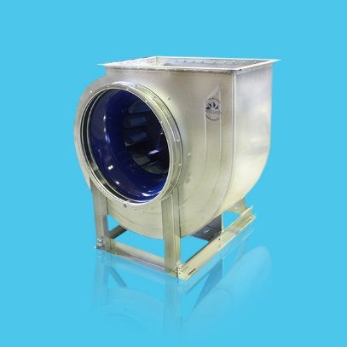 | BP-86-77м-2,5 | 1500 | 1,0Дн | 0.12 | 9965 | 20339
 |  |  | 1,0Дн | 0.18 | 10,077 | 20,759
 |  |  | 1,0Дн | 0.25 | 10,494 | 21,410 |  | 15,583 | 26,364
 |  | 3000 | 1,0Дн | 0.55 | 11,033 | 22,168 |  | 15,660 | 26,773
 | BP-86-77м-2,8 | 1500 | 1,0Дн | 0.12 | 11,277 | 25,921
 |  |  | 1,0Дн | 0.25 |  | 27,849 |  | 15,196 | 25,845
 |  | 3000 | 1,0Дн | 0.75 | 13,630 | 27,849 |  | 16,919 | 27,506
 |  |  | 1,0Дн | 1.1 |  | 29,617 |  | 17,463 | 28,050
 |  |  | 1,0Дн | 1.5 |  | 31,076 |  | 19,943 | 30,685
 | ВР-86-77м-3,15 | 1500 | 1,0Дн | 0.25 | 12,659 | 28,598 |  | 16,710 | 28,466
 |  | 3000 | 1,0Дн | 1.1 | 16,032 | 31,362 |  | 19,257 | 30,138
 |  |  | 1,0Дн | 1.5 | 16,054 | 31,752 |  | 21,078 | 31,885
 | BP-86-77м-3,55 | 1500 | 1,0Дн | 0.37 | 14,918 | 36,158
 |  |  | 1,0Дн | 0.55 |  | 37,950 |  | 20,768 | 38,209
 |  | 3000 | 1,0Дн | 2.20 | 21,618 | 45,559 |  | 24,969 | 42,633
 |  |  | 1,0Дн | 3.00 |  | 46,547 |  | 28,683 | 46,389
 | ВР-86-77м-4,0 | 1500 | 1,0Дн | 0.75 | 17,232 | 46,012 |  | 21,036 | 34,700
 |  |  | 1,0Дн | 1.10 | 18,624 | 46,738 |  | 23,515 | 51,442
 |  | 3000 | 1,0Дн | 5.50 | 26,619 | 58,656 |  | 29,875 | 51,218
 | BP-86-77м-4,5 | 1500 | 1,0Дн | 0.55 |  | 56,341 |  | 28,499 | 52,343
 |  |  | 1,0Дн | 1.1 | 26,917 | 57,350 |  | 29,326 | 55,069
 |  |  | 1,0Дн | 1.5 |  | 61,235 |  | 30,121 | 55,854
 |  | 3000 | 1,0Дн | 7.5 | 43,374 | 76,702 |  | 47,330 | 73,789
 | BP-86-77м-5,0 | 1000 | 1,0Дн | 0.55 | 23,392
 |  |  | 1,0Дн | 0.75 | 25,633
 |  | 1500 | 1,0Дн | 1.50 | 26,041
 |  |  | 1,0Дн | 2.2 | 29,325
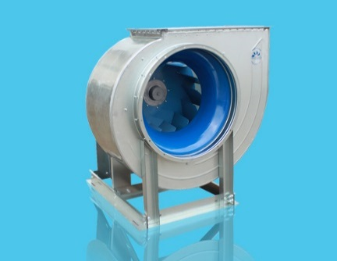 | ВР-86-77м-5,6 | 1000 | 1,0Дн | 0.75 | 32,815
 |  | 1500 |  | 3.0 | 41,523
 | BP-86-77м-6,3 | 1000 | 1,0Дн | 1.5 | 35,833
 |  |  |  | 2.2 | 39,326
 |  | 1500 |  | 5.5 | 48,587
 |  |  |  | 7.5 | 56,335
 | ВР-86-77м-7,1 | 750 | 1,0Дн | 1.10 | 61,459
 |  | 1000 |  | 3.00 | 72,395
 |  | 1500 |  | 11.0 | 84,779
 | BP-86-77м-8,0 | 750 | 1,0Дн | 2.2 | 77,034
 |  | 1000 |  | 5.5 | 84,988
 |  |  |  | 7.5 | 92,561
 |  | 1500 |  | 18.5 | 117,238
 | BP-86-77м-9,0 | 750 | 1,0Дн | 4.0 | 107,100
 |  | 1000 |  | 11.0 | 138,512
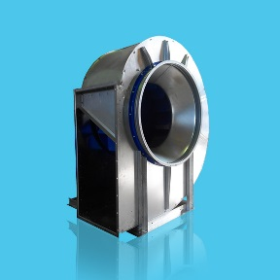 | BP-86-77м-10,0 | 750 | 1,0Дн | 7.5 | 123,947
 |  | 1000 |  | 15.0 | 136,006
 | BP-86-77м-11,2 | 750 | 1,0Дн | 15.0 | 193,647
 |  | 1000 |  | 30.0 | 232,989
 | BP-86-77м-12,5 | 750 | 1,0Дн | 18.5 | 231,708
 |  |  | 1,0Дн | 22.0 | 241,873
 |  |  | 1,0Дн | 30.0 | 281,626
Модель вентилятора |  | Частота вращ. э/дв., об/мин | D рабочего колеса | Мощность двигателя, кВт | ВР 86-77м

 |  |  |  |  | Взрывозащищенные
 |  |  |  |  | В2 | В1 | В1Ж2 | ВК1 | ВК1Ж2
 | BP-86-77м-2,5 | 1500 | 1,0Дн | 0.18
 |  |  | 1,0Дн | 0.25 | 26,702 | 21,982 | 25,993 | 32,922 | 42,582
 |  | 3000 | 1,0Дн | 0.55 | 27,653 | 22,432 | 25,993 | 33,372 | 42,582
 | BP-86-77м-2,8 | 1500 | 1,0Дн | 0.25 | 29,790 | 23,416 |  | 33,769
 |  | 3000 | 1,0Дн | 0.75 | 30,658 | 24,224 | 28,536 | 34,579 | 47,158
 |  |  | 1,0Дн | 1.1 | 30,658 | 24,224 | 28,536 | 34,579 | 47,158
 |  |  | 1,0Дн | 1.5 | 33,621 | 26,973 | 31,260 | 37,271 | 50,429
 | ВР-86-77м-3,15 | 1500 | 1,0Дн | 0.25 | 31,336 | 24,713 | 28,466 | 41,159 | 50,886
...
 |  |  |  |  | Общепромышленные
 |  |  |  |  | ОН | К1
 | ВР-86-77-5,0 | 1000 | 1,0Дн | 0.55 |  | 58,214
 |  |  |  | 0.75 |  | 58,407
 |  |  |  | 1.1
 |  | 1500 |  | 1.5 |  | 61,718
 |  |  |  | 2.2 |  | 63,244
 |  |  |  | 3.0
 | ВР-86-77-6,3 | 1000 | 1,0Дн | 2.2 |  | 87,813
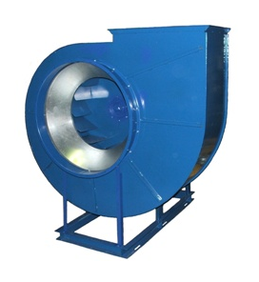
 |  |  |  | 3.0 |  | 101,690
 |  | 1500 |  | 5.5 |  | 92,775
 |  |  |  | 7.5 |  | 103,493
 | ВР-86-77-8,0 | 750 | 1,0Дн | 3.0
 |  | 1000 |  | 5.5 |  | 229,613
 |  |  |  | 7.5 |  | 240,958
 |  | 1500 |  | 18.50 |  | 265,251
 |  |  |  | 22.00
 | ВР 86-77-10,0 | 750 | 1,0Дн | 7.50 |  | 292,770
 |  |  |  | 11.00 |  | 298,501
 |  | 1000 |  | 15.00 |  | 297,273
 |  |  |  | 18.50 |  | 319,514
 |  |  |  | 22.00 |  | 341,488
Модель вентилятора |  | Частота вращ. э/дв., об/мин | D рабочего колеса | Мощность двигателя, кВт | ВР 300-45 (14-46)

 |  |  |  |  | Взрывозащищенные
 |  |  |  |  | В2 | В1
 | ВР-86-77-5,0 | 1000 | 1,0Дн | 0.55 | 51,827 | 35,916
 |  |  | 1,0Дн | 0.75 | 53,741 | 38,438
 |  |  | 1,0Дн | 1.1 | 54,685 | 38,438
...

ВР 280-46 ДУ
Цены действительны с 10.02.2016 г.
ВЕНТИЛЯТОРЫ РАДИАЛЬНЫЕ ДЫМОУДАЛЕНИЯ ВР 280-46 ДУ среднего давления
Модель вентилятора |  | Частота вращ. э/дв., об/мин | D рабочего колеса | Мощность двигателя, кВт | ДУ-02, 400ºС | ДУ-01, 600ºС
 |  |  |  |  | Цена с НДС, руб. | Цена с НДС, руб.
 | ВР 280-46-4,0 | 1000 | 1,0Дн | 1.1 | 24,843 | 27,602
 |  |  | 1,0Дн | 1.5 | 27,421 | 30,470
 |  |  | 1,0Дн | 2.2 | 34,562 | 38,401
 |  | 1500 | 1,0Дн | 4.00 | 31,705 | 35,227
 |  |  | 1,0Дн | 5.5 | 37,713 | 41,904
 |  |  | 1,0Дн | 7.5 | 43,277 | 48,087
 | ВР 280-46-5,0 | 1000 | 1,0Дн | 4.00 | 47,294 | 52,024
 |  |  | 1,0Дн | 5.5 | 48,650 | 54,056
...

ВР 86-77(М) ДУ
Цены действительны с 10.02.2016 г.
ВЕНТИЛЯТОРЫ РАДИАЛЬНЫЕ ДЫМОУДАЛЕНИЯ ВР 86-77(М) ДУ низкого давления
Модель вентилятора |  | Частота вращ. э/дв., об/мин | D рабочего колеса | Мощность двигателя, кВт | ДУ-02, 400ºС | ДУ-01, 600ºС
 |  |  |  |  | Цена с НДС, руб. | Цена с НДС, руб.
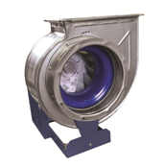 | BP-86-77м-5,0 ДУ | 1000 | 1,0Дн | 0.55 | 31,097
 |  |  | 1,0Дн | 7.5 | 33,654
 |  | 1500 | 1,0Дн | 1.50 | 31,502
 |  |  | 1,0Дн | 2.2 | 35,758
 | BP-86-77м-5,6 ДУ | 1000 | 1,0Дн | 0.75 | 37,499
 |  | 1500 | 1,0Дн | 3.00 | 46,159
 | BP-86-77м-6,3 ДУ | 1000 | 1,0Дн | 1.5 | 41,731
 |  |  | 1,0Дн | 2.2 | 47,142
 |  | 1500 | 1,0Дн | 5.5 | 53,044
 |  |  | 1,0Дн | 7.5 | 58,144
 | BP-86-77м-7,1 ДУ | 750 | 1,0Дн | 1.1 | 56,452
...

ВКР ДУ
Цены действительны с 21.03.2016 г.
МОДЕРНИЗИРОВАННЫЙ ВЕНТИЛЯТОРЫ КРЫШНЫЕ РАДИАЛЬНЫЕ ДЫМОУДАЛЕНИЯ (ВКР-М-ДУ)
Модель вентилятора |  | Частота вращ. э/дв., об/мин | D рабочего колеса | Мощность двигателя, кВт | Q max, м3/ч | ДУ-01, 600ºС
 |  |  |  |  |  | Цена с НДС, руб.
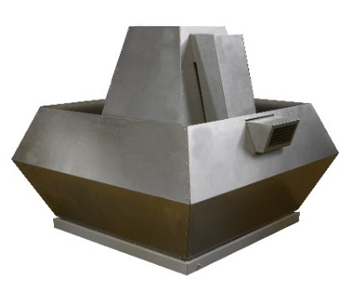 | ВКР-М-5,6-ДУ | 1000 | 1,0Дн | 2.2 | 7,000 | 72,868
 |  | 1500 | 1,0Дн | 3.0 | 10,000 | 75,121
 | ВКР-М-6,3-ДУ | 1000 | 1,0Дн | 2.2 | 10,000 | 68,617
 |  | 1500 | 1,0Дн | 5.5 | 14,000 | 72,858
 | ВКР-М-7,1-ДУ | 750 | 1,0Дн | 1.1 | 16,000 | 119,915
 |  | 1000 | 1,0Дн | 3.0 | 20,000 | 125,498
 |  | 1500 | 1,0Дн | 11.0 | 30,000 | 131,342
 | ВКР-М-8,0-ДУ | 1000 | 1,0Дн | 5.5 | 26,000 | 109,969
 |  | 1500 | 1,0Дн | 18.5 | 40,000 | 149,625
 | ВКР-М-9,0-ДУ | 750 | 1,0Дн | 4.0 | 32,000 | 131,882
 |  | 1000 | 1,0Дн | 11.0 | 42,000 | 139,070
 | ВКР-М-10,0-ДУ | 750 | 1,0Дн | 11.0 | 40,000 | 156,585
 |  | 1000 | 1,0Дн | 18.5 | 60,000 | 194,535
ВЕНТИЛЯТОРЫ КРЫШНЫЕ РАДИАЛЬНЫЕ ДЫМОУДАЛЕНИЯ ВКР ДУ
Модель вентилятора |  | Частота вращ. э/дв., об/мин | D рабочего колеса | Мощность двигателя, кВт | ДУ-01, 600ºС
 |  |  |  |  | Цена с НДС, руб.
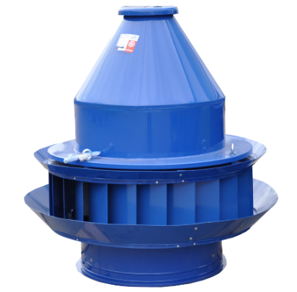 | ВКР-6.3 ДУ | 1000 | 1,0Дн | 2.20 | 72,048
 |  |  | 1,1Дн | 3.00 | 84,815
 |  | 1500 | 1,0Дн | 5.50 | 76,501
 |  |  | 1.05Дн | 7.50 | 84,316
 |  |  | 1.1Дн | 11.00 | 92,046
 | ВКР-8.0 ДУ | 750 | 1,0Дн | 3.00 | 106,806
 |  | 1000 | 1,0Дн | 5.50 | 115,468
 |  |  | 1,0Дн | 7.50 | 119,686
 |  |  | 1.1Дн | 11.00 | 144,192
 |  | 1500 | 0.9Дн | 15.00 | 159,066
 |  |  | 1,0Дн | 18.50 | 157,103
...

ВО 25-188 М, ВО 30-160 М
Цены действительны с 10.02.2016 г.
Вентиляторы осевые подпора ВО 30-160 серии М
 | Наименование | Угол установки лопаток | Мощность, кВт | Частота вращения, об/мин | Масса, кг | Цена
 |  |  |  |  | Исп-е 02
 | ВО-30-160 М-4,0-0,18/1500-A | A | 0,18 | 1500 | 22 | 14,504
 | ВО-30-160 М-4,0-0,18/1500-B | B | 0,18 | 1500 | 22 | 14,504
 | ВО-30-160 М-4,0-0,25/1500-F | F | 0,25 | 1500 | 24 | 15,376
 | ВО-30-160 М-4,0-1,1/3000-A | A | 1,1 | 3000 | 28 | 17,617
 | ВО-30-160 М-5,0-0,37/1500-A | A | 0,37 | 1500 | 36 | 18,199
 | ВО-30-160 М-5,0-0,55/1500-B | B | 0,55 | 1500 | 38 | 19,435
 | ВО-30-160 М-5,0-0,75/1500-F | F | 0,75 | 1500 | 39 | 19,930
 | ВО-30-160 М-5,0-1,1/1500-I | I | 1,1 | 1500 | 43 | 21,384
...
 | ВО-30-160 М-10-30/1500-F | F | 30 | 1500 | 256 | 136,977
 | ВО-30-160 М-11,2-5,5/1000-А | A | 5,5 | 1000 | 188 | 104,755
 | ВО-30-160 М-11,2-11/1000-В | B | 11 | 1000 | 250 | 124,088
 | ВО-30-160 М-11,2-15/1000-F | F | 15 | 1000 | 271 | 131,856
 | ВО-30-160 М-11,2-18,5/1000-I | I | 18,5 | 1000 | 297 | 137,777
 | ВО-30-160 М-12,5-11/1000-А | A | 11 | 1000 | 277 | 139,348
 | ВО-30-160 М-12,5-15/1000-В | B | 15 | 1000 | 298 | 147,116
 | ВО-30-160 М-12,5-22/1000-F | F | 22 | 1000 | 408 | 175,440
 | ВО-30-160 М-12,5-37/1000-I | I | 37 | 1000 | 498 | 214,412
Вентиляторы осевые подпора ВО 25-188 серии М
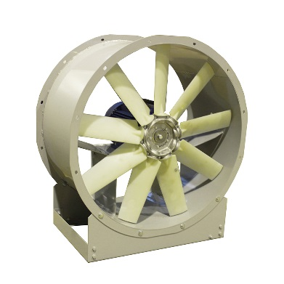 | Наименование | Угол установки лопаток | Мощность, кВт | Частота вращения, об/мин | Масса, кг | Цена
 |  |  |  |  | Исп-е 02
 | ВО-25-188 М-8,0-11/1500-H | H | 11 | 1500 | 130 | 78,543
 | ВО-25-188 М-8,0-7,5/1500-G | G | 7,5 | 1500 | 117 | 73,879
 | ВО-25-188 М-8,0-5,5/1500-E | E | 5,5 | 1500 | 100 | 68,034
 | ВО-25-188 М-8,0-5,5/1500-D | D | 5,5 | 1500 | 100 | 71,242
 | ВО-25-188 М-8,0-4/1500-C | C | 4 | 1500 | 87 | 62,872
 | ВО-25-188 М-9,0-11/1500-H | H | 11 | 1500 | 150 | 84,755
 | ВО-25-188 М-9,0-11/1500-G | G | 11 | 1500 | 150 | 84,755
 | ВО-25-188 М-9,0-7,5/1500-E | E | 7,5 | 1500 | 137 | 74,671
 | ВО-25-188 М-9,0-7,5/1500-D | D | 7,5 | 1500 | 137 | 79,465
...
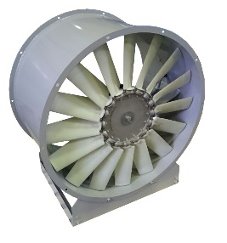

Прямоугольные воздуховоды
Цены действительны с 18.02.2016 г.
Воздуховоды из оцинкованной стали с фланцами CGF
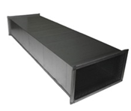 | Типоразмер AхВхб CGF-20 | Длина, мм | Цена с НДС, руб. за шт. | Типоразмер AхВхб CGF-30 | Длина, мм | Цена с НДС, руб. за шт.
 | 150х150х0,5 CGF-20 | 1380 | 493 | 600х500х0,6 CGF-30 | 1340 | 1,735
 | 200х100х0,5 CGF-20 | 1380 | 492 | 600х600х0,6 CGF-30 | 1340 | 1,874
 | 200х150х0,5 CGF-20 | 1380 | 551 | 700х400х0,6 CGF-30 | 1340 | 1,735
 | 200х200х0,5 CGF-20 | 1380 | 610 | 800х200х0,6 CGF-30 | 1340 | 1,536
 | 250х100х0,5 CGF-20 | 1380 | 551 | 800х250х0,6 CGF-30 | 1340 | 1,665
 | 250х150х0,5 CGF-20 | 1380 | 610 | 800х300х0,6 CGF-30 | 1340 | 1,735
 | 250х200х0,5 CGF-20 | 1380 | 668 | 800х400х0,6 CGF-30 | 1340 | 1,874
 | 250х250х0,5 CGF-20 | 1380 | 727 | 800х500х0,6 CGF-30 | 1340 | 2,013
 | 300х100х0,5 CGF-20 | 1380 | 610 | 800х600х0,6 CGF-30 | 1340 | 2,152
 | 300х150х0,5 CGF-20 | 1380 | 668 | 800х800х0,6 CGF-30 | 1340 | 2,430
...

Прямоугольные фасонные элементы
Цены действительны с 18.02.2016 г.
ФАСОННЫЕ ЭЛЕМЕНТЫ ПРЯМОУГОЛЬНОГО СЕЧЕНИЯ ИЗ ОЦИНКОВАННОЙ СТАЛИ
Сечение
 | Отвод 90° | Отвод 45° | Переход с прямоугольного на круглое сечение | Переход | Врезка прямая | Врезка воротник | Заглушка
150 х 100 | 362 | 222 | 309 | 184 | 193 | 274 | 116
150 х 150 | 385 | 234 | 365 | 212 | 211 | 294 | 123
200 х 100 | 407 | 245 | 373 | 212 | 211 | 293 | 122
200 х 150 | 432 | 260 | 430 | 242 | 214 | 299 | 130
200 х 200 | 458 | 272 | 486 | 272 | 217 | 319 | 137
250 х 100 | 456 | 268 | 441 | 262 | 213 | 297 | 128
250 х 150 | 483 | 355 | 496 | 290 | 231 | 318 | 136
250 х 200 | 511 | 374 | 554 | 320 | 234 | 344 | 146
...

Прям. сварные воздуховоды
Цены действительны с 18.02.2016 г.
ВОЗДУХОВОДЫ ПРЯМОУГОЛЬНЫЕ СВАРНЫЕ С ШИНОРЕЙКОЙ (Р)
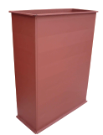 | Сечение AхВхб - P20 | ст. 3 б=1,0 мм |  | ст. 3 б=1,2 мм
 |  | Длина, мм | Цена с НДС, руб. за шт. | Длина, мм | Цена с НДС, руб. за шт.
 | 250х200 - Р30 | 1340 | 1,065 | 1340 | 1226
 | 250х250 - Р30 | 1340 | 1,163 | 1340 | 1341
 | 300х200 - Р30 | 1340 | 1,163 | 1340 | 1341
 | 300х250 - Р30 | 1340 | 1,261 | 1340 | 1457
 | 300х300 - Р30 | 1340 | 1,359 | 1340 | 1571
 | 350х200 - Р30 | 1340 | 1,261 | 1340 | 1457
 | 350х250 - Р30 | 1340 | 1,359 | 1340 | 1571
 | 350х300 - Р30 | 1340 | 1,457 | 1340 | 1687
 | 350х350 - Р30 | 1340 | 1,555 | 1340 | 1802
...

Воздуховоды из оцинковки
Цены действительны с 18.02.2016 г.
Воздуховоды из оцинкованной стали с фланцами CGF для систем дымоудаления
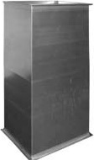 | Типоразмер (AxB) | б=0,9 мм
 |  | Длина, мм | Цена с НДС, руб. за шт.
 | 200х150 CGF-30 | 1340 | 679
 | 200х200 CGF-30 | 1340 | 759
 | 250х150 CGF-30 | 1340 | 759
 | 250х200 CGF-30 | 1340 | 838
 | 250х250 CGF-30 | 1340 | 917
 | 300х150 CGF-30 | 1340 | 838
 | 300х200 CGF-30 | 1340 | 917
 | 300х250 CGF-30 | 1340 | 997
 | 300х300 CGF-30 | 1340 | 1,076
...

Круглые фасонные элементы
Цены действительны с 18.02.2016 г.
ФАСОННЫЕ ЭЛЕМЕНТЫ КРУГЛОГО СЕЧЕНИЯ ИЗ ОЦИНКОВАННОЙ СТАЛИ
Цена в руб/шт
Диаметр D, мм
 | Отвод сегментный 90° |  | Отвод сегментный 45° |  | Отвод гофрированный 90° | Отвод гофрированный 45°
 | ниппельное соединение | с резиновым уплотнителем | ниппельное соединение | с резиновым уплотнителем
100 | 159 |  | 89 |  | 129 | 89
125 | 192 | 182 | 103 | 189 | 154 | 103
140 | 204 |  | 145
160 | 164 | 279 | 136 | 233 | 171 | 136
180 | 250 |  | 187
200 | 295 | 283 | 166 | 299 | 213 | 166
...

Круглые прямошовные воз-ды
Цены действительны с 18.02.2016г.
ПРЕИМУЩЕСТВА:
Высокая герметичность и прочность
Низкий коэффициент аэродинамического сопротивления
Широкий типоразмерный ряд
Простой монтаж и конструкция
ВОЗДУХОВОДЫ ПРЯМОШОВНЫЕ КРУГЛОГО СЕЧЕНИЯ ИЗ ОЦИНКОВАННОЙ СТАЛИ
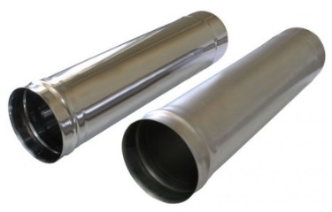 | Диаметр воздуховода D, мм | Цена в руб/мп

 | 100 | 223
 | 125 | 280
 | 140 | 315
 | 160 | 357
 | 180 | 403
 | 200 | 440
 | 225 | 491
 | 250 | 539
 | 280 | 596
...

Круглые спиральные воз-ды
Цены действительны с 15.03.2016г.
ПРЕИМУЩЕСТВА:
Высокая герметичность и прочность
Низкий коэффициент аэродинамического сопротивления
Широкий типоразмерный ряд
Простой монтаж и конструкция
Большой складской запас
ВОЗДУХОВОДЫ СПИРАЛЬНО-НАВИВНЫЕ КРУГЛОГО СЕЧЕНИЯ ИЗ ОЦИНКОВАННОЙ СТАЛИ
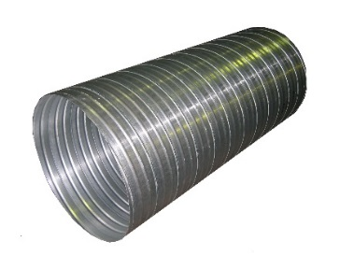 | Диаметр воздуховода D, мм | Цена в руб/мп

 | 100 | 124
 | 125 | 149
 | 140 | 156
 | 160 | 169
 | 180 | 198
 | 200 | 247
 | 225 | 265
 | 250 | 307
 | 280 | 345
...
 | 450 | 660
 | 500 | 733
 | 560 | 902
 | 630 | 1015
 | 710 | 1136
 | 800 | 1271
 | 900 | 2058
 | 1000 | 2185
 | 1120 | 2558
 | 1250 | 2858
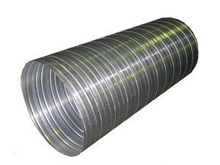 | Диаметр воздуховода D, мм | Длина, мм | Цена в руб/шт

 | 100 | 3,000 | 372
 | 125 | 3,000 | 447
 | 140 | 3,000 | 468
 | 160 | 3,000 | 507
 | 180 | 3,000 | 594
 | 200 | 3,000 | 741
 | 225 | 3,000 | 795
 | 250 | 3,000 | 921
 | 280 | 3,000 | 1035
...

Узлы прохода
Цены действительны с 11.01.2016 г.
УЗЛЫ ПРОХОДА
Узел прохода УП 1 (без клапана, без кольца для сбора конденсата) |  | Узел прохода УП 1 (без клапана, с кольцом для сбора конденсата) |  | Узел прохода УП 2 (с ручным клапаном, без кольца) |  | Узел прохода УП 2 (с ручным клапаном, с кольцом)
Наименование | Цена с НДС, руб. | Наименование | Цена с НДС, руб. | Наименование | Цена с НДС, руб. | Наименование | Цена с НДС, руб.
Размер, мм |  | Размер, мм |  | Размер, мм |  | Размер, мм
УП 1 ф 100 | 1,756 | УП 1-11 ф 200 | 3,177 | УП 2 ф 200 | 5,093 | УП 2-11 ф 200 | 5,292
УП 1 ф 125 | 1,823 | УП 1-12 ф 250 | 3,219 | УП 2-01 ф 250 | 5,118 | УП 2-12 ф 250 | 5,330
УП 1 ф 140 | 1,844 | УП 1-13 ф 315 | 3,813 | УП 2-02 ф 315 | 6,268 | УП 2-13 ф 315 | 6,642
УП 1 ф 160 | 1,874 | УП 1-14 ф 400 | 6,440 | УП 2-03 ф 400 | 9,262 | УП 2-14 ф 400 | 9,813
УП 1 ф 180 | 2,104 | УП 1-15 ф 450 | 6,592 | УП 2-04 ф 450 | 9,637 | УП 2-15 ф 450 | 9,910
УП 1 ф 200 | 3,026 | УП 1-16 ф 500 | 6,766 | УП 2-05 ф 500 | 10,249 | УП 2-16 ф 500 | 10,553
УП 1-01 ф 250 | 3,065 | УП 1-17 ф 630 | 7,709 | УП 2-06 ф 630 | 12,518 | УП 2-17 ф 630 | 12,847
...

Шумоглушители
Цены действительны с 11.01.2016 г.
ШУМОГЛУШИТЕЛИ
Шумоглушитель ГТК (круглое сечение, трубчатый тип) |  | Шумоглушитель ГТПи (прямоугольное сечение, трубчатый тип) |  | Шумоглушитель ГП (прямоугольное сечение, без обтекателя, пластинчатый тип)
Наименование | Цена с НДС, руб. | Наименование | Цена с НДС, руб. | Наименование | Цена с НДС, руб.
Размер, мм |  | Размер, мм |  | Размер, мм
ГТК 100-900 | 1,697 | ГТПи 30-15-60 | 2,291 | ГП 1-1 800 х 500(h) х 1000(L) | 13,274
ГТК 125-900 | 1,876 | ГТПи 30-15-90 | 2,782 | ГП 1-2 1200 х 500(h) х 1000(L) | 18,577
ГТК 160-900 | 2,124 | ГТПи 40-20-60 | 2,731 | ГП 1-3 1600 х 500(h) х 1000(L) | 23,743
ГТК 200-900 | 2,448 | ГТПи 40-20-90 | 3,304 | ГП 2-1 800 х 1000(h) х 1000(L) | 19,238
ГТК 250-900 | 2,929 | ГТПи 50-25-60 | 3,088 | ГП 2-2 1200 х 1000(h) х 1000(L) | 26,633
ГТК 315-900 | 3,647 | ГТПи 50-25-90 | 3,716 | ГП 2-3 1600 х 1000(h) х 1000(L) | 34,027
ГТК 355-900 | 4,128 | ГТПи 50-30-60 | 3,178 | ГП 2-4 2000 х 1000(h) х 1000(L) | 41,422
...
ГТК 355-600 | 3,074 | ГТПи 100-50-60 | 6,086 | ГП 6-1 800 х 1000(h) х 1500(L) | 26,211
ГТК 400-600 | 3,712 | ГТПи 100-50-90 | 7,113 | ГП 6-2 1200 х 1000(h) х 1500(L) | 36,399
ГТК 450-600 | 4,001 |  |  | ГП 6-3 1600 х 1000(h) х 1500(L) | 46,742
ГТК 500-600 | 4,288 |  |  | ГП 6-4 2000 х 1000(h) х 1500(L) | 57,126
 |  |  |  | ГП 7-1 800 х 1500(h) х 1500(L) | 36,759
 |  |  |  | ГП 7-2 1200 х 1500(h) х 1500(L) | 51,158
 |  |  |  | ГП 7-3 1600 х 1500(h) х 1500(L) | 65,557
 |  |  |  | ГП 8-1 800 х 2000(h) х 1500(L) | 46,057
 |  |  |  | ГП 8-2 1200 х 2000(h) х 1500(L) | 64,362
 |  |  |  | ГП 8-3 1600 х 2000(h) х 1500(L) | 81,901
Шумоглушитель ГП (прямоугольное сечение, с обтекателем, пластинчатый тип) |  | Пластины шумоглушащие П (для ГП) | 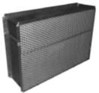 | Шумоглушитель ГП ЕВРО (пластинчатый тип)
Наименование | Цена с НДС, руб. | Наименование | Цена с НДС, руб. | Наименование | Цена с НДС, руб.
Размер, мм |  | Размер, мм |  | Размер, мм
ГПо 1-1 800 х 500 х 1000 | 13,790 | П 1-1 100 х 500(H) х 750(L) | 2,928 | ГП Евро 400 х 200(h) х 1060 | 3,933
ГПо 1-2 1200 х 500 х 1000 | 19,351 | П 1-1 100 х 750 х 500 | 3,806 | ГП Евро 500 х 250(h) х 1060 | 4,808
ГПо 1-3 1600 х 500 х 1000 | 24,838 | П 1-2 100 х 500 х 1000 | 3,177 | ГП Евро 500 х 300(h) х 1060 | 4,932
ГПо 2-1 800 х 1000 х 1000 | 20,130 | П 1-3 100 х 1000 х 1000 | 4,049 | ГП Евро 600 х 300(h) х 1060 | 6,775
ГПо 2-2 1200 х 1000 х 1000 | 27,970 | П 2-1 200 х 500 х 750 | 3,918 | ГП Евро 600 х 350(h) х 1060 | 7,382
ГПо 2-3 1600 х 1000 х 1000 | 35,810 | П 2-2 200 х 500 х 1000 | 4,294 | ГП Евро 700 х 400(h) х 1060 | 8,245
ГПо 2-4 2000 х 1000 х 1000 | 43,651 | П 2-2 200 х 750 х 500 | 5,092 | ГП Евро 800 х 500(h) х 1060 | 12,866
ГПо 3-1 800 х 1500 х 1000 | 26,913 | П 2-3 200 х 1000 х 1000 | 5,554 | ГП Евро 900 х 500(h) х 1060 | 13,047
...

Детали сист.вент.принадл.
Цены действительны с 11.01.2016 г.
ПРИНАДЛЕЖНОСТИ
Зонт над шахтой ЗК (круглое сечение, оцинкованная сталь) |  | Зонт над шахтой ЗП (прямоугольное сечение, оцинкованная сталь) |  | Дефлектор вентиляционный Д (оцинкованная сталь, ниппель) | 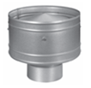
Наименование | Цена с НДС, руб. | Наименование | Цена с НДС, руб. | Наименование | Цена с НДС, руб.
Размер, мм |  | Размер, мм |  | Размер, мм
ф 200 | 571 | 250 Х 250 | 1,187 | ф 100 | 1,485
ф 250 | 643 | 250 Х 400 | 1,651 | ф 125 | 1,640
ф 315 | 761 | 400 Х 400 | 2,354 | ф 160 | 1,891
ф 400 | 1,001 | 500 Х 500 | 2,608 | ф 200 | 2,227
ф 450 | 1,351 | 500 Х 800 | 4,546 | ф 250 | 2,529
ф 500 | 1,735 | 800 Х 800 | 5,034 | ф 315 | 2,845
ф 630 | 2,432 | 800 Х 1000 | 6,759 | ф 400 | 3,978
ф 710 | 3,049 | 1000 Х 1000 | 7,816 | ф 500 | 4,336
...

Вентиляционные клапаны
Цены действительны с 11.11.2016 г.
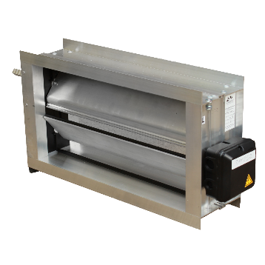
ВЕНТИЛЯЦИОННЫЕ КЛАПАНЫ
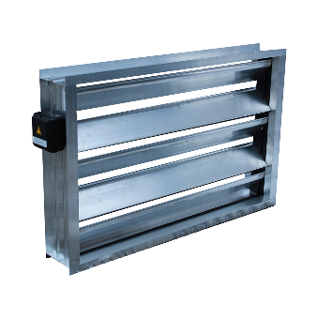 Клапан воздушный ВК |  | Клапан воздушный ВКп (с подогревом) |  | 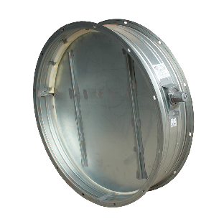 Клапан обратный круглый КО (оцинкованная сталь, фланец) |  | 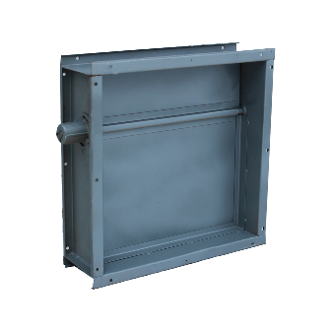 Клапан обратный прямоугольный КОП (оцинкованная сталь, шинорейка)
Наименование | Цена с НДС, руб. | Наименование | Цена с НДС, руб. | Наименование | Цена с НДС, руб. | Наименование | Цена с НДС, руб.
Размер, мм |  | Размер, мм |  | Размер, мм |  | Размер, мм
ВК-100h х 150 | 1,061 | ВКп-100h х 400 | 4,318 | KО ф 355-к-оц | 2,469 | КОП 150h х 150-ш-оц | 2,169
ВК-100h х 500 | 1,767 | ВКп-100h х 800 | 5,713 | KО ф 400-к-оц | 2,703 | КОП 200h х 200-ш-оц | 2,472
ВК-100h х 1000 | 2,772 | ВКп-100h х 1200 | 7,222 | KО ф 450-к-оц | 2,871 | КОП 250h х 250-ш-оц | 2,763
ВК-100h х 1200 | 3,712 | ВКп-150h х 400 | 4,634 | KО ф 500-к-оц | 3,037 | КОП 300h х 300-ш-оц | 3,034
ВК-150h х 200 | 1,415 | ВКп-200h х 400 | 5,488 | KО ф 560-к-оц | 3,256 | КОП 400h х 400-ш-оц | 3,923
ВК-150h х 300 | 1,675 | ВКп-200h х 800 | 7,235 | KО ф 630-к-оц | 3,760 | КОП 500h х 500-ш-оц | 4,744
ВК-150h х 500 | 2,189 | ВКп-200h х 1200 | 10,574 | KО ф 710-к-оц | 4,106 | КОП 600h х 600-ш-оц | 6,056
ВК-150h х 1000 | 3,487 | ВКп-250h х 400 | 5,829 | KО ф 800-к-оц | 4,947 | КОП 700h х 700-ш-оц | 6,862
ВК-150h х 1200 | 4,649 | ВКп-300h х 400 | 7,572 | KО ф 900-к-оц | 5,576 | КОП 800h х 800-ш-оц | 8,303
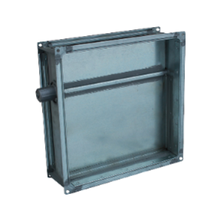
ВК-200h х 200 | 1,656 | ВКп-300h х 800 | 10,129 | KО ф1000-к-оц | 6,354 | КОП 1000h х 1000-ш-оц | 10,229
ВК-200h х 250 | 1,791 | ВКп-300h х 1200 | 13,981 | KО ф1120-к-оц | 7,165 | Клапан обратный прямоугольный КОП-В (взрывозащищенный, оцинкованная сталь, шинорейка)
ВК-200h х 500 | 2,454 | ВКп-350h х 400 | 7,933 | KО ф1250-к-оц | 7,920
ВК-200h х 1000 | 3,778 | ВКп-400h х 400 | 8,752 | Клапан обратный круглый КО-В (взрывозащищенный, оцинкованная сталь, фланец)
ВК-200h х 1200 | 5,189 | ВКп-400h х 800 | 11,588
ВК-250h х 250 | 2,068 | ВКп-400h х 1200 | 17,323
ВК-250h х 500 | 2,880 | ВКп-450h х 400 | 9,045
ВК-250h х 1000 | 4,497 | ВКп-500h х 400 | 10,846 |  |  | Наименование | Цена с НДС, руб.
ВК-250h х 1200 | 6,123 | ВКп-500h х 800 | 14,526 |  |  | Размер, мм
ВК-300h х 300 | 2,328 | ВКп-500h х 1200 | 20,667 | Наименование | Цена с НДС, руб. | КОП 150h х 150-ш-оц-В | 2,531
ВК-300h х 400 | 2,765 | ВКп-550h х 400 | 11,161 | Размер, мм |  | КОП 200h х 200-ш-оц-В | 2,911
ВК-300h х 500 | 3,105 | ВКп-600h х 400 | 11,941 | КО ф 100-к-оц-В | 590 | КОП 250h х 250-ш-оц-В | 3,298
ВК-300h х 600 | 3,462 | ВКп-600h х 800 | 16,035 | КО ф 125-к-оц-В | 730 | КОП 300h х 300-ш-оц-В | 3,663
ВК-300h х 800 | 4,102 | ВКп-600h х 1200 | 24,059 | КО ф 160-к-оц-В | 1,065 | КОП 400h х 400-ш-оц-В | 4,550
ВК-300h х 1000 | 4,760 | ВКп-650h х 400 | 12,315 | КО ф 200-к-оц-В | 1,360 | КОП 500h х 500-ш-оц-В | 5,719
ВК-300h х 1200 | 6,572 | ВКп-700h х 400 | 14,075 | КО ф 250-к-оц-В | 1,538 | КОП 600h х 600-ш-оц-В | 7,203
ВК-350h х 400 | 3,124 | ВКп-700h х 800 | 18,882 | КО ф 315-к-оц-В | 2,224 | КОП 700h х 700-ш-оц-В | 7,684
ВК-350h х 500 | 3,525 | ВКп-700h х 1200 | 27,464 | КО ф 355-к-оц-В | 3,861 | КОП 800h х 800-ш-оц-В | 9,813
...

Дроссель-клапаны
Цены действительны с 11.01.2016 г.
ДРОССЕЛЬ-КЛАПАНЫ
Дроссель-клапан круглый (оцинкованная сталь, руч. управление, ниппельное соединение) |  |  | Дроссель-клапан круглый (оцинкованная сталь, с площадкой под эл./привод, ниппельное соединение) |  |  | Дроссель-клапан круглый взрывозащищенный (оцинкованная сталь, с площадкой под эл./привод, на фланце)
Наименование |  | Цена с НДС, руб. | Наименование |  | Цена с НДС, руб. | Наименование |  | Цена с НДС, руб.
Размер, мм |  |  | Размер, мм |  |  | Размер, мм
однолопаточный | 100 Р | 624 | однолопаточный | 100 Э | 722 | однолопаточный | 100 Э | 1,399
 | 125 Р | 653 |  | 125 Э | 773 |  | 125 Э | 1,560
 | 160 Р | 693 |  | 160 Э | 834 |  | 160 Э | 1,753
 | 200 Р | 740 |  | 200 Э | 912 |  | 200 Э | 1,980
 | 250 Р | 872 |  | 250 Э | 1,183 |  | 250 Э | 2,263
 | 315 Р | 951 |  | 315 Э | 1,352 |  | 315 Э | 2,587
 | 355 Р | 1,006 |  | 355 Э | 1,464 |  | 355 Э | 2,801
...

Рекуператоры пластинчатые
Цены действительны с 25.03.2015 г.
РЕКУПЕРАТОРЫ ПЛАСТИНЧАТЫЕ ПР
Наименование |  | Цена с НДС, руб.
 | ПР 400 х 200 | 46,371
 | ПР 500 х 250 | 55,722
 | ПР 500 х 300 | 58,736
 | ПР 600 х 300 | 68,010
 | ПР 600 х 350 | 72,261
 | ПР 700 х 400 | 92,973
 | ПР 800 х 500 | 120,950
 | ПР 900 х 500 | 142,357
Отводы для рекуператоров
...

РВ1, РВ2, РВр1, РВр2
Цены действительны с 11.01.2016 г.
РЕШЕТКИ ВЕНТИЛЯЦИОННЫЕ РВ 1, РВ 2, РВр 1, РВр 2
Решетки однорядные РВ 1 |  | Решетки однорядные с регулятором расхода воздуха Рвр 1 |  | Решетки двухрядные РВ 2 |  | Решетки двухрядные с регулятором расхода воздуха Рвр 2
Наименование | Цена с НДС, руб. | Наименование | Цена с НДС, руб. | Наименование | Цена с НДС, руб. | Наименование | Цена с НДС, руб.
Размер, HxL |  | Размер, HxL |  | Размер, HxL |  | Размер, HxL
РВ 1-100х100 | 295 | РВр 1-100х100 | 441 | РВ 2-100х100 | 300 | РВр 2-100х100 | 461
РВ 1-100х150 | 297 | РВр 1-100х150 | 494 | РВ 2-100х150 | 355 | РВр 2-100х150 | 526
РВ 1-100х200 | 312 | РВр 1-100х200 | 546 | РВ 2-100х200 | 417 | РВр 2-100х200 | 601
РВ 1-100х250 | 327 | РВр 1-100х250 | 602 | РВ 2-100х250 | 453 | РВр 2-100х250 | 694
РВ 1-100х300 | 359 | РВр 1-100х300 | 659 | РВ 2-100х300 | 537 | РВр 2-100х300 | 787
РВ 1-100х400 | 517 | РВр 1-100х400 | 769 | РВ 2-100х400 | 654 | РВр 2-100х400 | 878
РВ 1-100х500 | 560 | РВр 1-100х500 | 1,154 | РВ 2-100х500 | 945 | РВр 2-100х500 | 1,528
...

РН
Цены действительны с 11.01.2016 г.
РЕШЕТКИ НАРУЖНЫЕ РН
 | Наименование | Цена с НДС, руб. | Наименование | Цена с НДС, руб.
 | Размер, HxL |  | Размер, HxL
 | РН 150х150 | 618 | РН 450х1000 | 3,738
 | РН 200х200 | 781 | РН 500х500 | 2,952
 | РН 200х300 | 953 | РН 500х600 | 3,281
 | РН 200х400 | 1,003 | РН 500х800 | 3,934
 | РН 200х500 | 1,140 | РН 500х1000 | 4,557
 | РН 250х250 | 899 | РН 600х600 | 3,719
 | РН 250х500 | 1,222 | РН 600х800 | 4,420
 | РН 300х300 | 1,153 | РН 600х1000 | 5,074
...

ДЩ, ДЩр
Цены действительны с 11.01.2016г.
РЕШЕТКИ ЩЕЛЕВЫЕ ДЩ, ДЩр
 | Наименование | Цена с НДС, руб. за 1 пог.м. | Наименование | Цена с НДС, руб. за 1 пог.м.
 | Размер, HxL |  | Размер, HxL
 | ДЩ-1 | 1,722 | ДЩр-1 | 2,007
 | ДЩ-2 | 2,351 | ДЩр-2 | 2,925
 | ДЩ-3 | 3,205 | ДЩр-3 | 3,998
 | ДЩ-4 | 4,107 | ДЩр-4 | 4,966
 | ДЩ-5 | 4,726 | ДЩр-5 | 5,878
 | ДЩ-6 | 5,586 | ДЩр-6 | 6,952
 | *Указанные цены не являются публичной офертой и могут отличаться от действующих. Пожалуйста, уточняйте цены у менеджеров Коммерческих служб!
 |  |  | << НАЗАД К СОДЕРЖАНИЮ

ДП, ДПр, КВ, КП
Цены действительны с 11.01.2016 г.
ДИФФУЗОРЫ ДП, ДПр, КВ, КП
Клапан вытяжной КВ Клапан приточный КП |  | Диффузор потолочный ДП |  | Диффузор с регулятором ДПр
Наименование | Цена с НДС, руб. | Наименование | Цена с НДС, руб. | Наименование | Цена с НДС, руб.
Размер, HxL |  | Размер, HxL |  | Размер, HxL
КВ ф 100 | 153 | ДП4 300х300 | 664 | ДПр4 300х300 | 865
КВ ф 125 | 185 | ДП4 375х375 | 1,396 | ДПр4 450х450 | 1,796
КВ ф 160 | 251 | ДП4 450х450 | 1,049 | ДПр4 600х600 | 2,725
КВ ф 200 | 285 | ДП4 600х600 | 1,567
КП ф 100 | 155 | Адаптеры к ДП |  | Наименование / Размер, HxL | Цена с НДС, руб.
КП ф 125 | 190 |  |  | Адаптер 150х150 h=200 к ДП 300х300 | 327
КП ф 160 | 259 |  |  | Адаптер 300х300 h=300 к ДП 450х450 | 768
...

РП
Цены действительны с 11.01.2016г.
РЕШЕТКИ ПЕРЕТОЧНЫЕ РП
 | Наименование | Цена с НДС, руб. | Наименование | Цена с НДС, руб.
 | Размер, HxL |  | Размер, HxL
 | Решетка переточная РП 100х100 | 649 | Решетка переточная РП 300х100 | 1,206
 | Решетка переточная РП 100х150 | 799 | Решетка переточная РП 300х150 | 1,380
 | Решетка переточная РП 100х200 | 952 | Решетка переточная РП 300х200 | 1,558
 | Решетка переточная РП 100х300 | 1,125 | Решетка переточная РП 300х300 | 1,934
 | Решетка переточная РП 100х400 | 1,305 | Решетка переточная РП 300х400 | 2,307
 | Решетка переточная РП 100х500 | 1,478 | Решетка переточная РП 300х500 | 2,868
 | Решетка переточная РП 100х600 | 1,654 | Решетка переточная РП 300х600 | 3,336
 | Решетка переточная РП 150х100 | 880 | Решетка переточная РП 400х100 | 1,627
...

КОЗК 1, КОЗК 2
Цены действительны с 10.02.2016 г.
КЛАПАНЫ ОГНЕЗАДЕРЖИВАЮЩИЕ КРУГЛЫЕ КОЗК
 | Ø, мм | КОЗК (НО) Электромагнитный привод |  |  | КОЗК (НО, НЗ) Электромеханический привод
 |  | Цены с НДС, руб.
 |  | EI60 | EI90 | EI120 | EI60 |  | EI90 | EI120
 |  |  |  |  | НО | НЗ
 | 100 |  |  |  | 11,405 | 11,405 | 12,129
 | 125 |  |  |  | 11,283 | 11,283 | 11,729
 | 160 |  |  |  | 11,428 | 11,428 | 11,881
 | 200 | 7,060 | 7,203 |  | 11,794 | 11,794 | 12,005
 | 250 | 7,060 | 7,725 | 7,514 | 12,061 | 12,061 | 12,334 | 13,682
 | 315 | 7,679 | 8,455 | 8,294 | 12,415 | 12,415 | 12,778 | 14,036
...

КОЗП 1, КОЗП 2
Цены действительны с 10.02.2016 г.
КЛАПАНЫ ОГНЕЗАДЕРЖИВАЮЩИЕ ПРЯМОУГОЛЬНЫЕ КОЗП
 | Размер сечения, мм | КОЗП (НО) Электромагнитный привод (220В) |  | КОЗП Электромеханический привод (220В)
 |  | Цены с НДС, руб.
 |  | EI 60 | EI 90 | НО (EI 60) | НЗ (EI 60) | НО (EI 90) | НЗ (EI 90)
 | 150 х 150h | 7,310 | 8,346 | 10,873 | 10,873 | 11,018 | 11,018
 | 200 х 200h | 7,587 | 8,346 | 11,032 | 11,032 | 11,098 | 11,098
 | 200 х 250h | 7,775 | 8,773 | 11,249 | 11,249 | 11,414 | 11,414
 | 250 х 250h | 7,976 | 8,773 | 11,249 | 11,249 | 11,414 | 11,414
 | 200 х 300h | 7,968 | 8,764 | 11,519 | 11,519 | 11,665 | 11,665
 | 250 х 300h | 8,159 | 8,974 | 11,519 | 11,519 | 11,665 | 11,665
 | 300 х 300h | 8,333 | 9,167 | 11,519 | 11,519 | 11,665 | 11,665
...

КПД
Цены действительны с 10.02.2016 г.
КЛАПАНЫ ДЫМОУДАЛЕНИЯ КПД
 | КПД2 с электромагнитным приводом (220 В) |  | КПД2 с реверсивным приводом (10 Нм, 220 В) |  | КПД3 с реверсивным приводом (10/30 Нм, 220 В) | КПД3 с электромагнитным приводом (220 В) | Декоративная решетка РКПД
Размер, мм | E 90 | Размер, мм | E 90 | Размер, мм | E 120, EI120 | E 120, EI120 | Цена с НДС, руб.
 | Цена с НДС, руб. |  | Цена с НДС, руб. |  | Цена с НДС, руб. | Цена с НДС, руб.
550 х 450 | 5,351 | 550 х 450 | 11,651 | 550 х 450 | 12,817 | 9,147 | 1,303
550 х 550 | 5,351 | 550 х 550 | 11,651 | 550 х 550 | 12,817 | 9,147 | 1,540
600 х 600 | 5,582 | 600 х 550 | 11,886 | 600 х 550 | 13,075 | 9,542 | 1,589
700 х 500 | 6,132 | 700 х 500 | 12,030 | 700 х 500 | 13,233 | 10,482 | 1,583
700 х 600 | 6,132 | 800 х 500 | 12,194 | 800 х 500 | 13,413 | 10,883 | 1,736
Канальные исполнения по запросу.
 | *Указанные цены не являются публичной офертой и могут отличаться от действующих. Пожалуйста, уточняйте цены у менеджеров Коммерческих служб!
...

ФВП, ФВПу
Цены действительны с 10.02.2016 г.
ФИЛЬТРЫ ВЕНТИЛЯЦИОННЫЕ ДЛЯ ПРЯМОУГОЛЬНЫХ КАНАЛОВ ФВП, ФВПу
Корпус фильтра для прямоугольных каналов ФВП | Наименование | Класс очистки EU3 | Класс очистки EU4 | Класс очистки EU5 | Класс очистки EU7
 |  | Цена с НДС, руб.
 | ФВП 30-15 | 2,487 | 2,605 | 2,798 | 3,176
 | ФВП 40-20 | 3,327 | 3,485 | 3,764 | 4,816
 | ФВП 50-25 | 4,017 | 4,208 | 4,555 | 6,110
 | ФВП 50-30 | 4,393 | 4,602 | 4,972 | 6,741
 | ФВП 60-30 | 5,075 | 5,317 | 5,743 | 7,884
 | ФВП 60-35 | 6,254 | 6,551 | 7,250 | 12,256
 | ФВП 70-40 | 8,008 | 8,389 | 9,254 | 15,711
 | ФВП 80-50 | 8,984 | 9,412 | 10,517 | 19,301
...

ФВ, ФВК
Цены действительны с 10.02.2016 г.
ФИЛЬТРЫ ВЕНТИЛЯЦИОННЫЕ ДЛЯ КРУГЛЫХ КАНАЛОВ ФВ, ФВК
Корпус фильтра для круглых каналов ФВ | Наименование | Класс очистки EU3 | Класс очистки EU4 | Класс очистки EU5 | Класс очистки EU7
 |  | Цена с НДС, руб.
 | ФВ-100 | 744 | 791 | 795 | 838
 | ФВ-125 | 755 | 802 | 806 | 850
 | ФВ-160 | 772 | 821 | 825 | 868
 | ФВ-200 | 884 | 939 | 944 | 1,002
 | ФВ-250 | 1,073 | 1,140 | 1,147 | 1,224
 | ФВ-315 | 1,214 | 1,290 | 1,299 | 1,399
 | ФВ-400 | 1,544 | 1,640 | 1,655 | 1,811
Сменная фильтрующая кассета фильтра ФВ |  | Цена с НДС, руб.
...

ФЯК
Цены действительны с 10.02.2016 г.
ФИЛЬТРЫ ЯЧЕЙКОВЫЕ КАРМАННЫЕ ФЯК
 | Размеры, мм |  |  | Кол-во карманов | Цена с НДС, руб.
 | Ширина | Высота | Глубина |  | EU3
 | 287 | 287 | 300 | 3 | 556
 | 287 | 592 | 300 | 3 | 862
 | 490 | 287 | 300 | 5 | 785
 | 490 | 490 | 300 | 5 | 1,018
 | 592 | 287 | 300 | 6 | 900
 | 592 | 592 | 300 | 6 | 1,417
 | 592 | 892 | 300 | 6 | 1,823
 | 892 | 287 | 300 | 9 | 1,384
...

НК
Цены действительны с 11.01.2016 г.
НАГРЕВАТЕЛИ КАНАЛЬНЫЕ ЭЛЕКТРИЧЕСКИЕ КРУГЛОГО СЕЧЕНИЯ НК
 | Модель | Мощность, кВт | Напряжение, Вт | Цена с НДС, руб.
 | НК 100/0,6 | 0.6 | 220 | 2,865
 | НК 100/1,2 | 1,2 | 220 | 3,452
 | НК 100/1,8 | 1.8 | 220 | 4,180
 | НК 100/2,4 | 2,4 | 220 | 4,745
 | НК 125/0.8 | 0.8 | 220 | 3,064
 | НК 125/1,6 | 1.6 | 220 | 3,672
 | НК 125/2,0 | 2 | 220 | 3,676
 | НК 125/2,4 | 2,4 | 220 | 4,422
 | НК 125/3,0 | 3,0 | 220 | 4,431
...

НП
Цены действительны с 11.01.2016 г.
НАГРЕВАТЕЛИ КАНАЛЬНЫЕ ЭЛЕКТРИЧЕСКИЕ ПРЯМОУГОЛЬНОГО СЕЧЕНИЯ НП
 | Наименование | Мощность, кВт | Напряжение, Вт | Цена с НДС, руб.
 | НП 400*200/6 | 6 | 380 | 9,569
 | НП 400*200/9 | 9 | 380 | 12,976
 | НП 400*200/12 | 12 | 380 | 13,613
 | НП 400*200/15 | 15 | 380 | 18,116
 | НП 400*200/18 | 18 | 380 | 18,437
 | НП 400*200/21 | 21 | 380 | 21,399
 | НП 400*200/24 | 24 | 380 | 22,040
 | НП 500*250/6 | 6 | 380 | 13,672
 | НП 500*250/9 | 9 | 380 | 13,635
...

ВНП
Цены действительны с 11.01.2016 г.
НАГРЕВАТЕЛИ КАНАЛЬНЫЕ ВОДЯНЫЕ ВНП
 | Наименование | Расход м3/ч | Мощность, кВт | Вода , Т=90/70оС |  | Цена с НДС, руб.
 |  |  |  | Расход воды, л/с | Падение давления теплоносителя, кПа
 | ВНП 40-20-2 | 850 | 15 | 0.17 | 2.3 | 7,548
 | ВНП 40-20-3 | 850 | 20 | 0.24 | 6.1 | 8,994
 | ВНП 40-20-4 | 850 | 25 | 0.29 | 11.6 | 10,439
 | ВНП 50-25-2 | 1350 | 23 | 0.28 | 4.0 | 8,994
 | ВНП 50-25-3 | 1350 | 32 | 0.38 | 11.0 | 11,403
 | ВНП 50-25-4 | 1350 | 39 | 0.47 | 20.4 | 13,972
 | ВНП 50-30-2 | 1600 | 28 | 0.33 | 4.0 | 9,957
 | ВНП 50-30-3 | 1600 | 38 | 0.46 | 11.0 | 11,081
...

Принадлежности
Цены действительны с 03.02.2016 г.
1
2
ПРИНАДЛЕЖНОСТИ
Лючок для прочистки |  |  | Фланцы для воздуховодов (круглые) |  | Комплектующие для фланцевого соединения
Типоразмер |  | Цена с НДС, руб. | Типоразмер | Цена с НДС, руб. | Типоразмер | Цена с НДС, руб.
исполнение 1 | 200 х 100/ф100 | 677 | 100 | 73 | Уголок УГФ-1м-Р20 81х12-оц 2,0 | 8
 | 200 х 100/ф125 | 677 | 125 | 86 | Уголок УГФ-2-Р30 105х22-оц 2,0 | 16
 | 200 х 100/ф160 | 677 | 160 | 107 | Уголок УГФ-0-Р20 65х9,8-оц 2,0 | 9
 | 200 х 100/ф200 | 677 | 200 | 146 | Уголок УГФ-1-Р20 95х9,5-оц 2,0 | 13
 | 200 х 100/ф250 | 677 | 250 | 173 | Уголок УГФ-С-Р20 70х18-оц/черн 1,2 | 8
 | 200 х 100/ф315 | 677 | 280 | 262 | Уголок УГФ-С-Р30 94х28-оц/черн 1,2 | 13
 | 300 х 200/ф400 | 1,397 | 315 | 275 | Шина №20*0,5 | 52
 | 300 х 200/ф500 | 1,397 | 355 | 292 | Шина №20*0,7 | 61
 | 400 х 300/ф630 | 1,800 | 400 | 310 | Шина №30*0,7 | 83
 | 200 х 100 # | 547 | 450 | 340 | Шина №30*0,9 | 90
...

Гибкие вставки ВГ
Цены действительны с 11.01.2016 г.
ВСТАВКИ ГИБКИЕ ВГ
Вставки гибкие для вентиляторов канальных прямоугольных ВКП (шинорейка/шинорейка)
Наименование |  | Размер, мм | Цена с НДС, руб.
 | ВГ 40-20 | 400*200 мм | 1,301
 | ВГ 50-25 | 500*250 мм | 1,540
 | ВГ 50-30 | 500*300 мм | 1,586
 | ВГ 60-30 | 600*300 мм | 1,743
 | ВГ 60-35 | 600*350 мм | 1,807
 | ВГ 70-40 | 700*400 мм | 1,869
 | ВГ 80-50 | 800*500 мм | 2,588
 | ВГ 100-50 | 1000*500 мм | 2,901
...

Приборы автоматики
Цены действительны с 11.01.2016 г.
ПРИБОРЫ АВТОМАТИКИ
Симисторные регуляторы скорости
Симисторные регуляторы скорости (плавное регулирование) СРС, СРМ | Наименование | Максимальный рабочий ток, А | Срок поставки | Примечание | Цена с НДС, руб.
 | СРМ1 | 1 | С1 | Монтаж - поверхностный | 3229
 | СРМ2 | 2 | С1 |  | 3329
 | СРC1 | 1 | С1 | Монтаж - утопленный | 3370
 | СРC2 | 2 | С1 |  | 3432
 | СРМ3А | 3 | С1 | Монтаж - поверхностный | 4402
 | СРМ4А | 4 | С1 |  | 4584
 | СРМ5А | 5 | С1 |  | 6269
 | СРМ7А | 7 | С1 |  | 6675
...

Смесительные узлы
Цены действительны с 11.01.2016 г.
СМЕСИТЕЛЬНЫЕ УЗЛЫ, НАСОСЫ
Смесительные узлы
Смесительные узлы 2-х ходовые | Наименование | kvs, м³/час | Срок поставки | Примечание | Цена с НДС, руб.
 | СУ2-40-2,5 | 2.5 | С1 | Максимальная температура теплоносителя 110 °С. При монтаже насоса на обратную воду 130 °С. | 31670
 | СУ2-40-4 | 4 | С1 |  | 31670
 | СУ2-60-6,3 | 6.3 | С1 |  | 35833
 | СУ2-70-10 | 10 | С1 |  | 45790
 | СУ2-80-16 | 16 | С1 |  | 53578
 | СУ2-110-25 | 25 | B2 |  | 80703
Смесительные узлы 3-х ходовые | Наименование | kvs, м³/час | Срок поставки | Примечание | Цена с НДС, руб.
 | СУ3-40-2,5 | 2.5 | С1 | Максимальная температура теплоносителя 110 °С. При монтаже насоса на обратную воду 130 °С. | 31850
...

Щиты управления
Цены действительны с 11.01.2016 г.
ЩИТЫ УПРАВЛЕНИЯ
Щиты управления вентиляторами ЩУВ
Щиты управления вентиляторами ЩУВ1 | Наименование | Мощность, кВт | Срок поставки | Степень защиты | Цена с НДС, руб.
 | ЩУВ1-0,18 | 0.18 | С1 | IP 40 | 12422
 | ЩУВ1-0,25 | 0.25 | С1 | IP 40 | 12422
 | ЩУВ1-0,37 | 0.37 | С1 | IP 40 | 12422
 | ЩУВ1-0,55 | 0.55 | С1 | IP 40 | 12422
 | ЩУВ1-0,75 | 0.75 | С1 | IP 40 | 12422
 | ЩУВ1-1,1 | 1.1 | С1 | IP 40 | 12422
 | ЩУВ1-1,5 | 1.5 | С1 | IP 40 | 12422
 | ЩУВ1-2,2 | 2.2 | С1 | IP 40 | 12422
...

